Sheet1
中医院地下室集水井及出入口水沟改造清单
序号 | 项目名称 | 单位 | 数量 | 备注
地下室集水井
1 | 拆除原有集水井盖板 | 套 | 20
2 | 集水井盖3mm厚镀锌花纹钢板、 盖板框架采用5#国标5mm厚镀锌角铁、集水井内8#镀锌槽钢十字横拉支撑 规格：1590*1930 | 套 | 20
3 | 集水井盖板、底座刷漆 (正反面各一道防锈漆、正面二道面漆） | 个 | 44
地下室出入口水沟
1 | 拆除切割原有水沟铁件及盖板 | 项 | 1
2 | 混凝土两边开槽 （预埋丁字角铁） | 项 | 1
3 | 丁字钢30*30*3 | m | 12
4 | 丁字钢刷漆 (一道防锈漆、二道面漆） | m | 12
5 | 重型铸铁盖板 规格：300*500*30 | 片 | 10
6 | 土渣清运 | 项 | 1

中医院地下室集水井更换位置汇总
序号 | 位置 | 单位 | 数量 | 备注
1 | 地下室生活水泵房 | 套 | 1 | 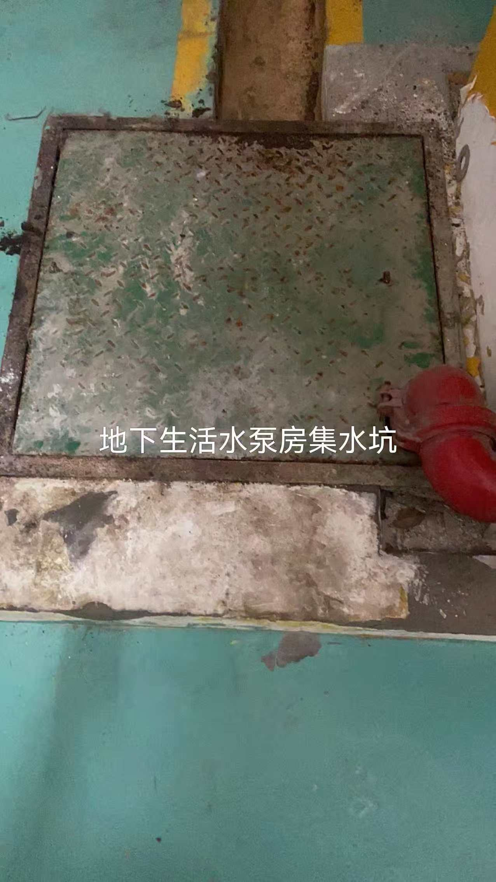
2 | D区508车位旁 | 套 | 1 |  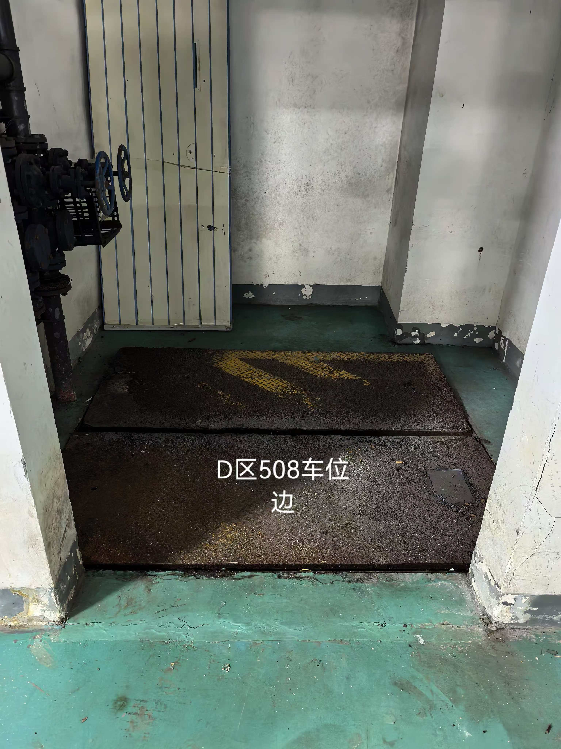
3 | 热交换站集水坑 | 套 | 1 | 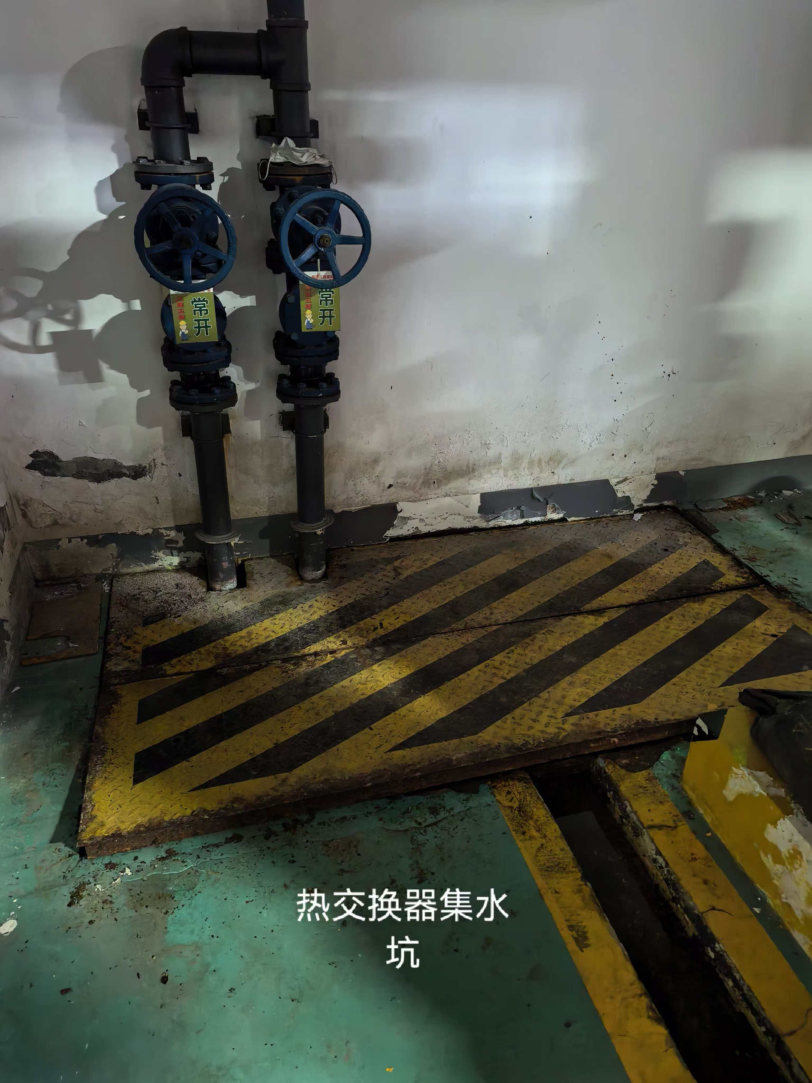
4 | 热交换站集水坑 | 套 | 1 | 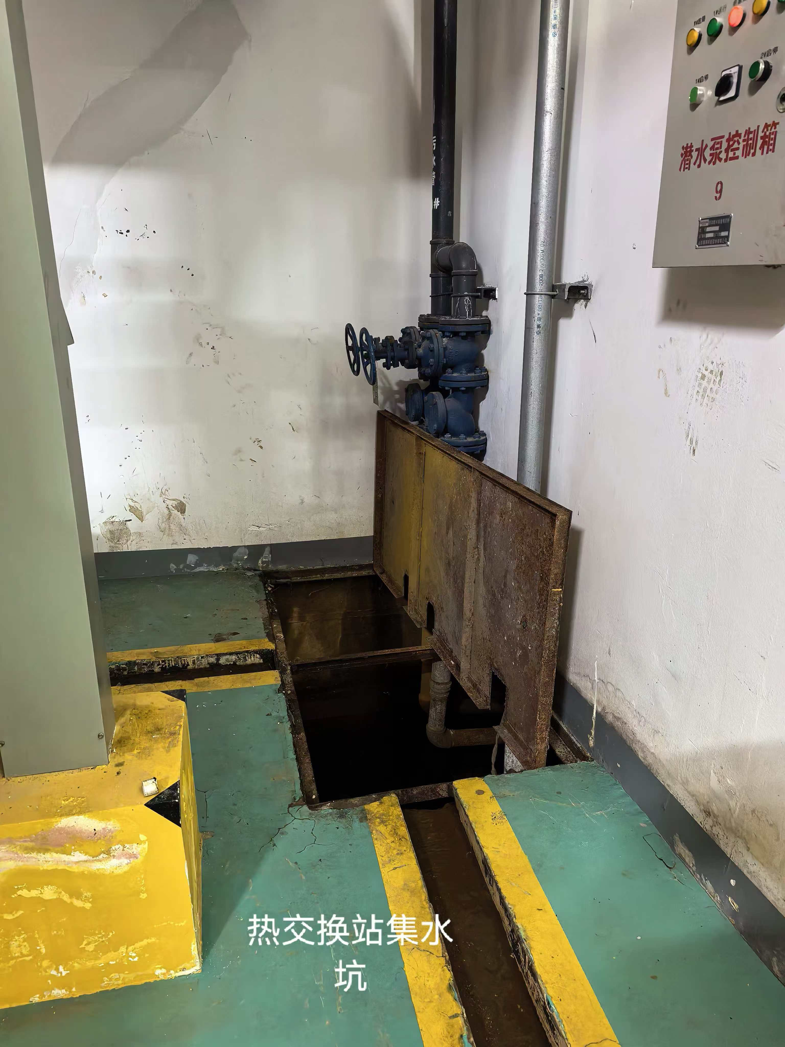
5 | 洗衣房集水坑 | 套 | 1 | 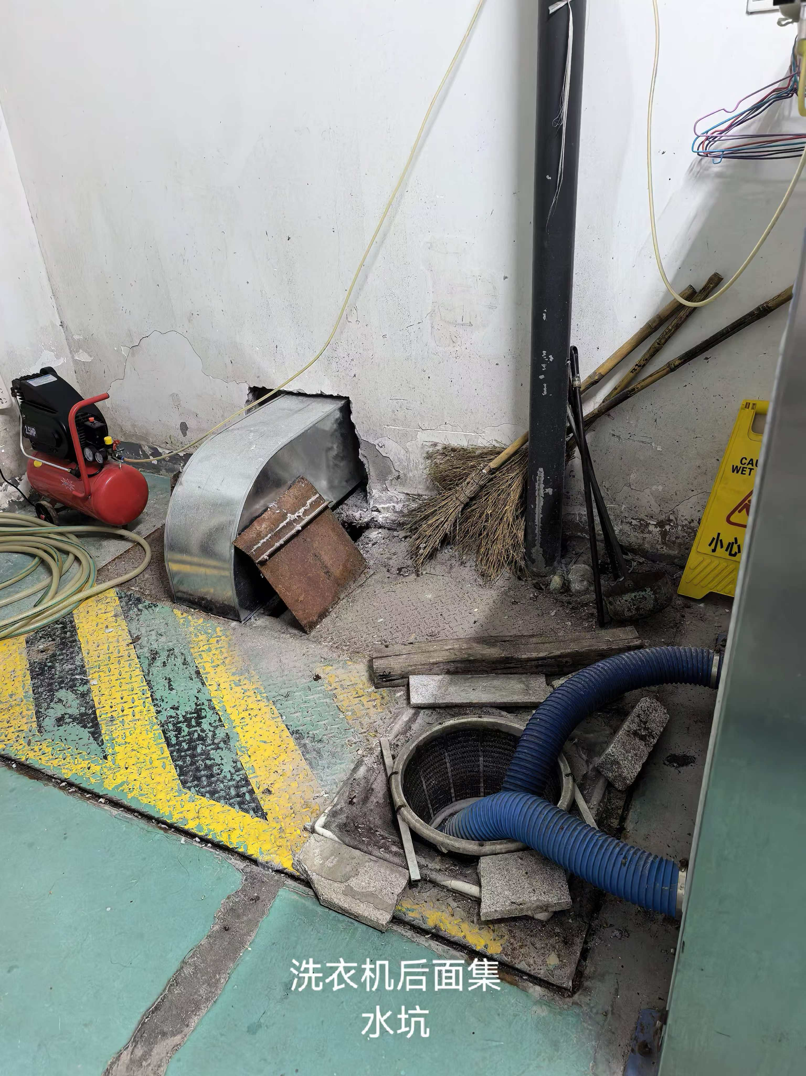
6 | 2号入口集水坑 | 套 | 1 | 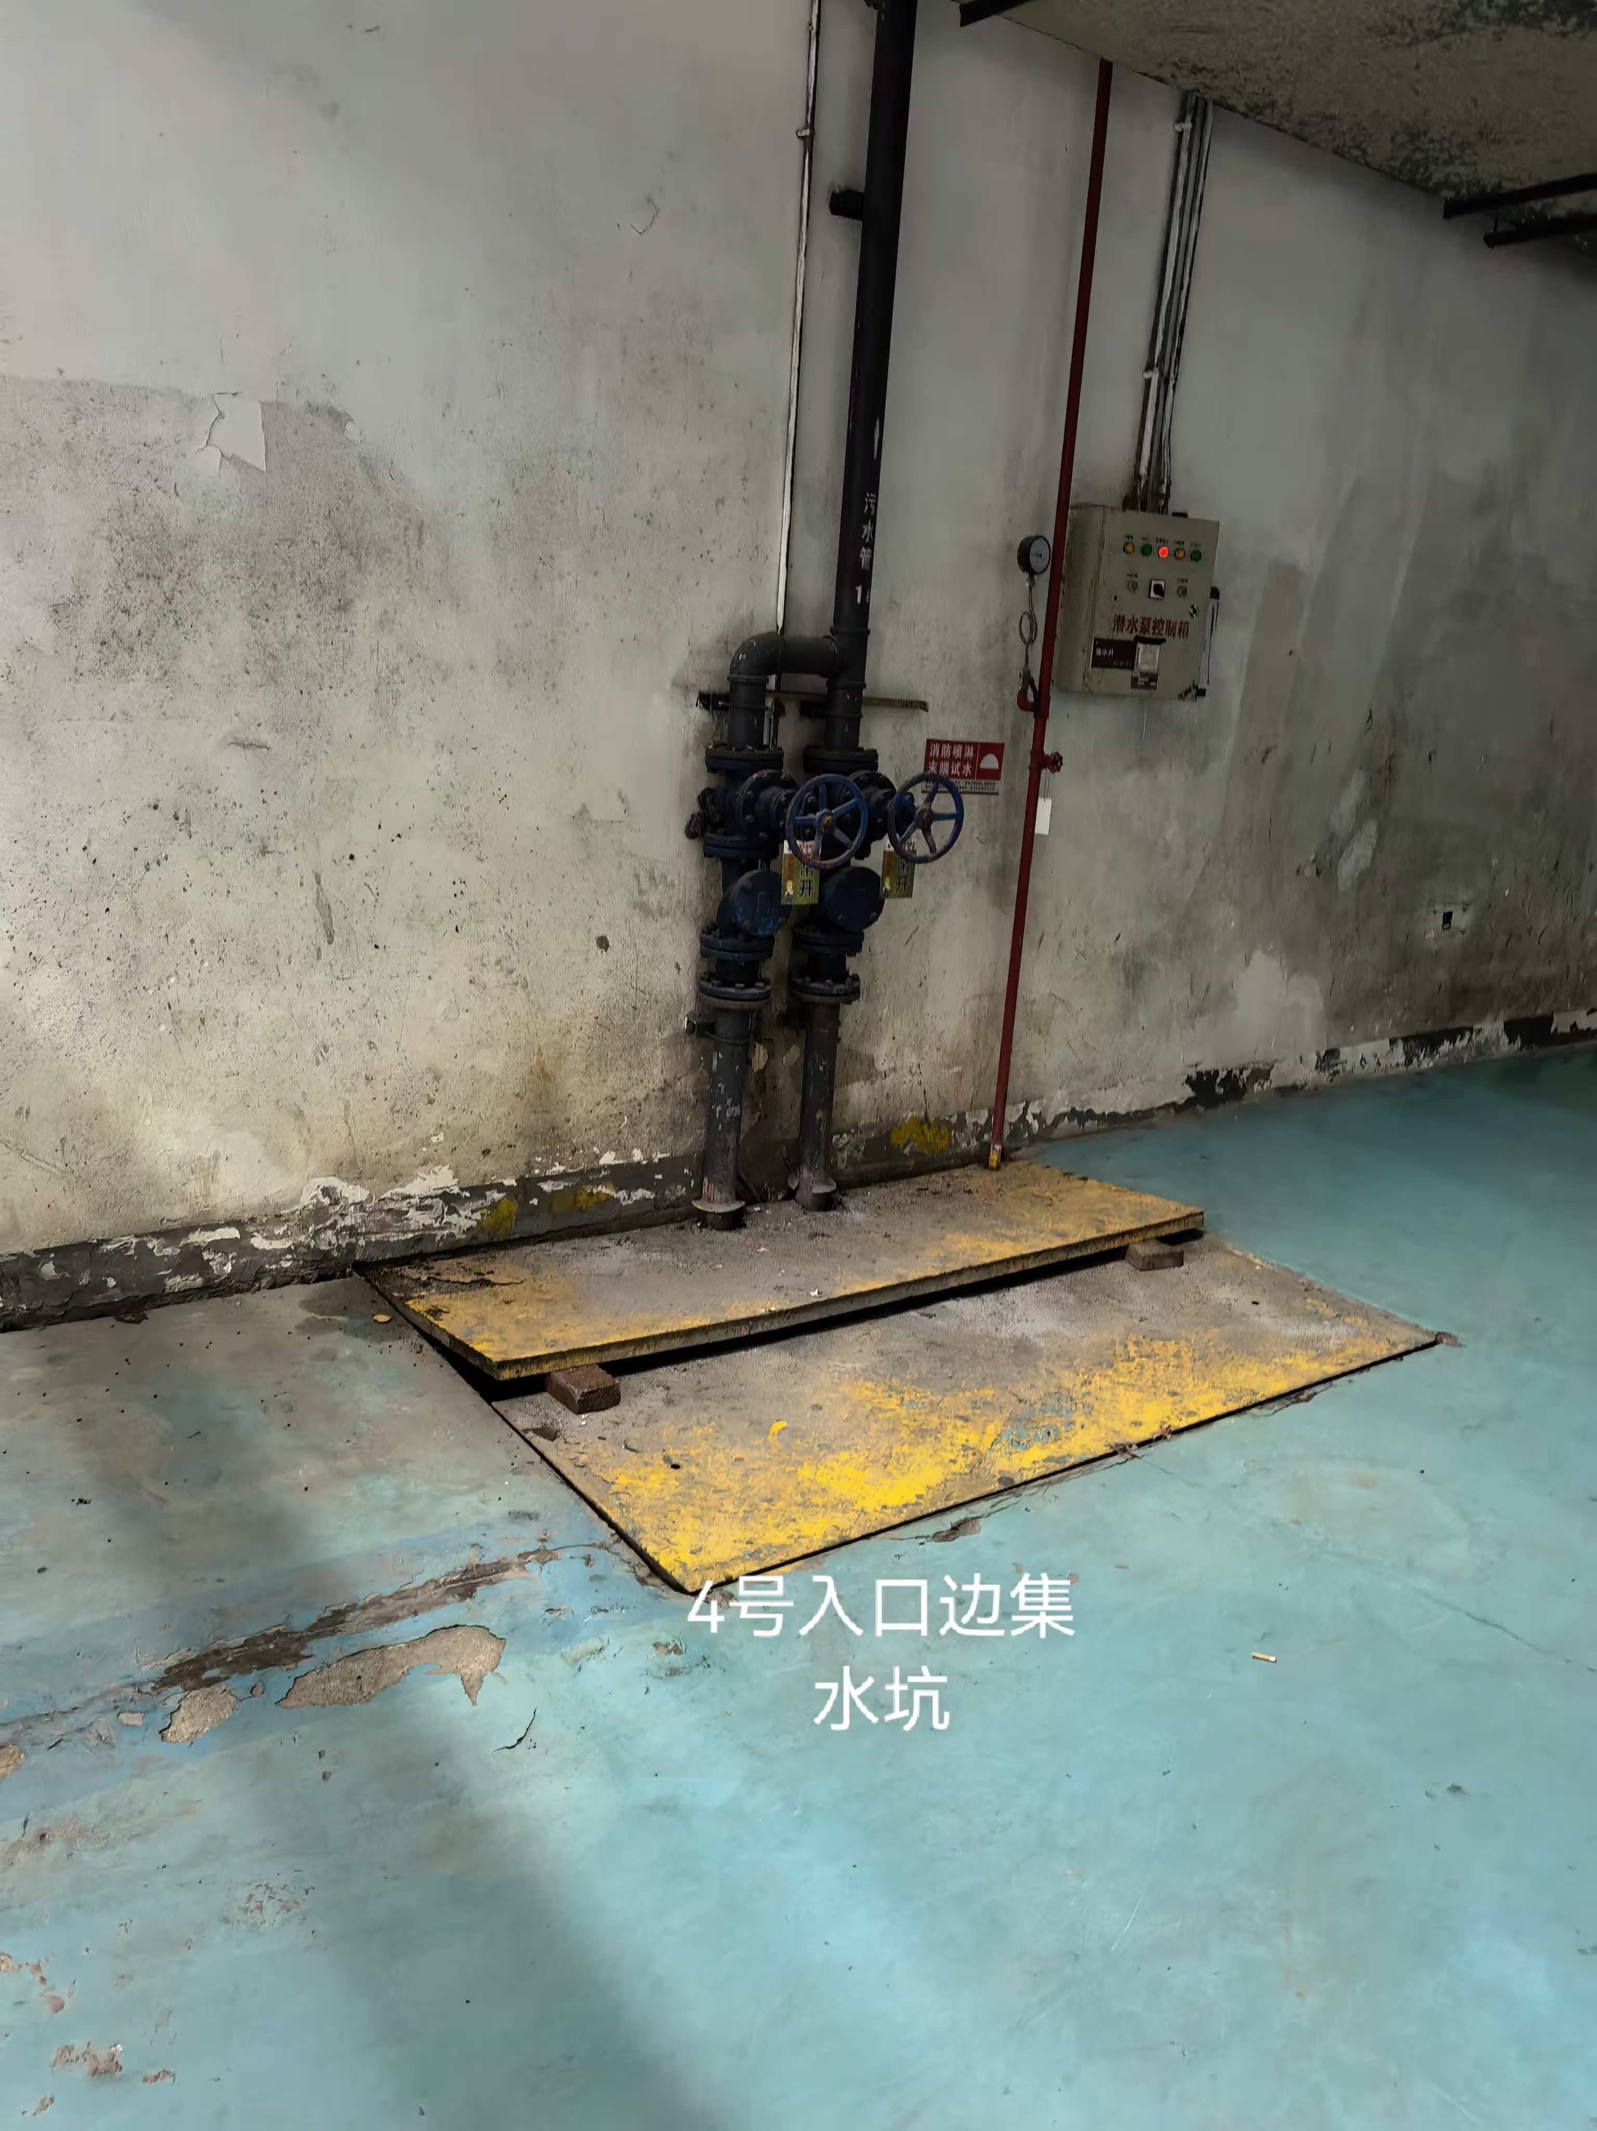
7 | 4号入口边卫生间集水坑 | 套 | 1 | 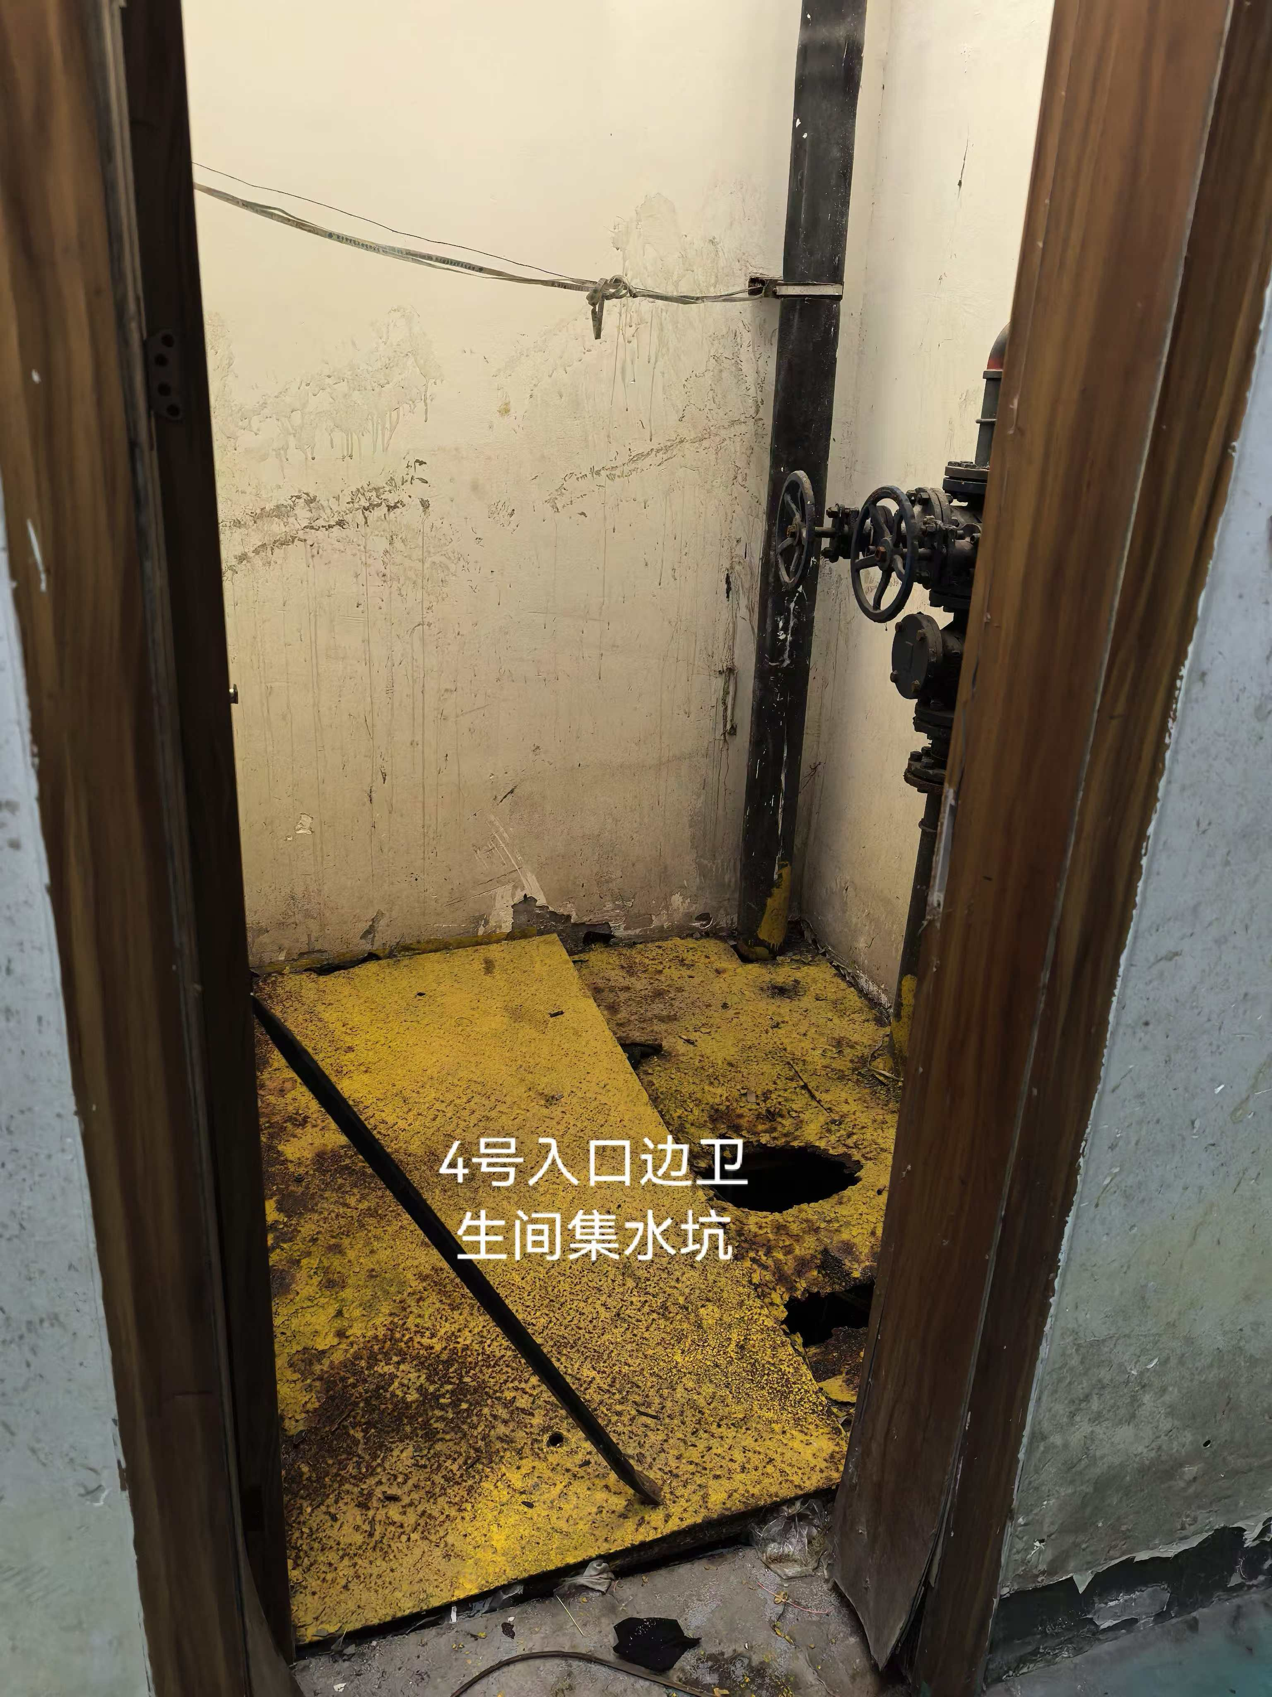
8 | B区29号车位边 | 套 | 1 | 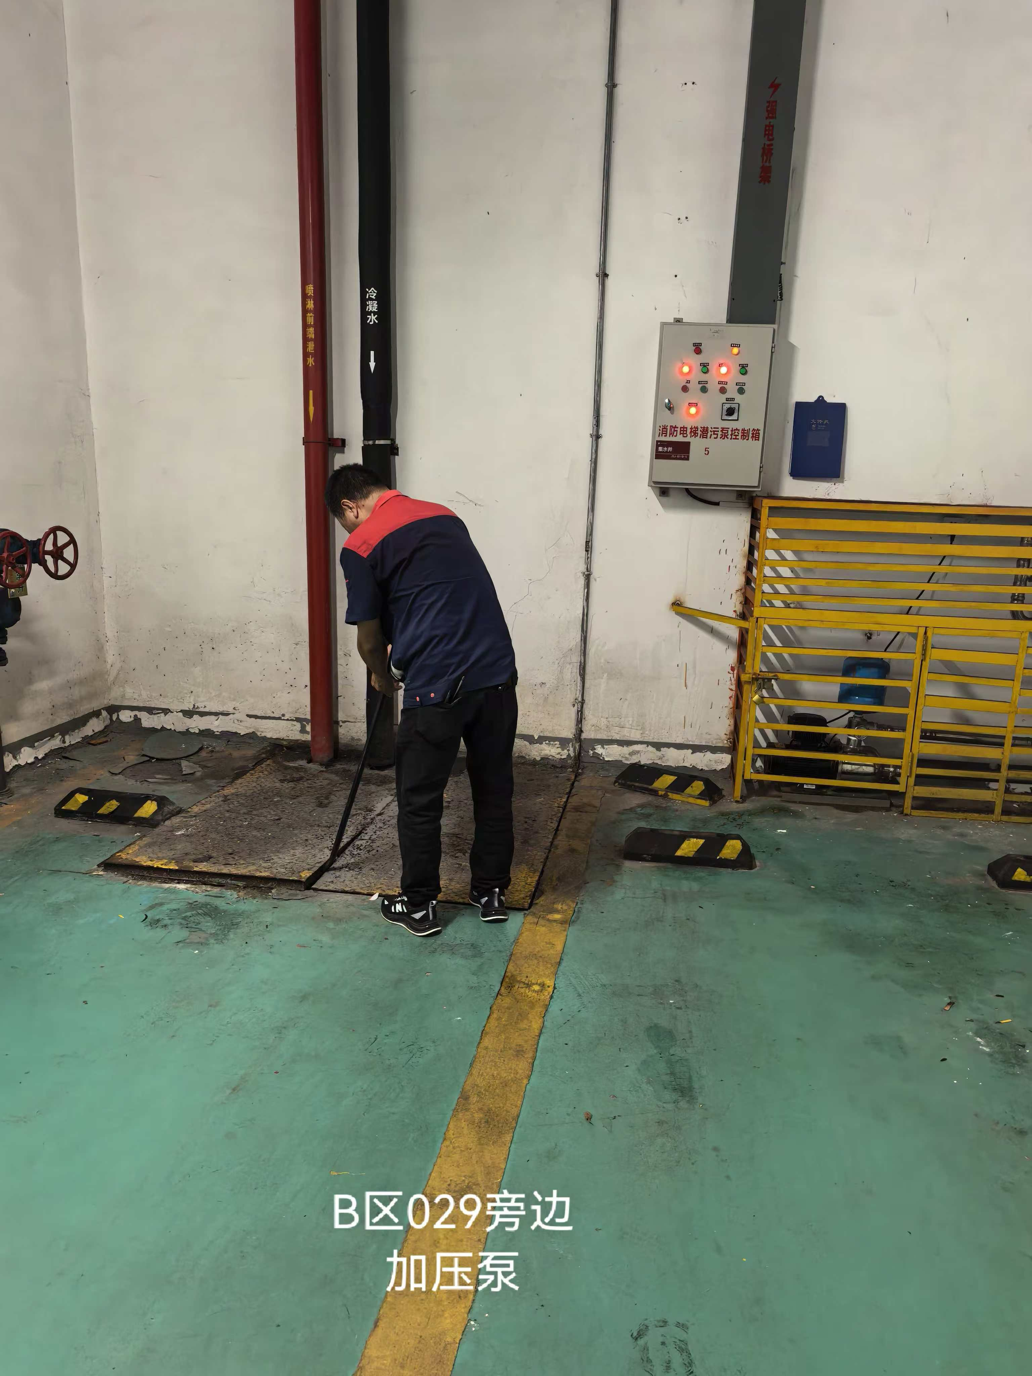
9 | B区31号车位 | 套 | 1 | 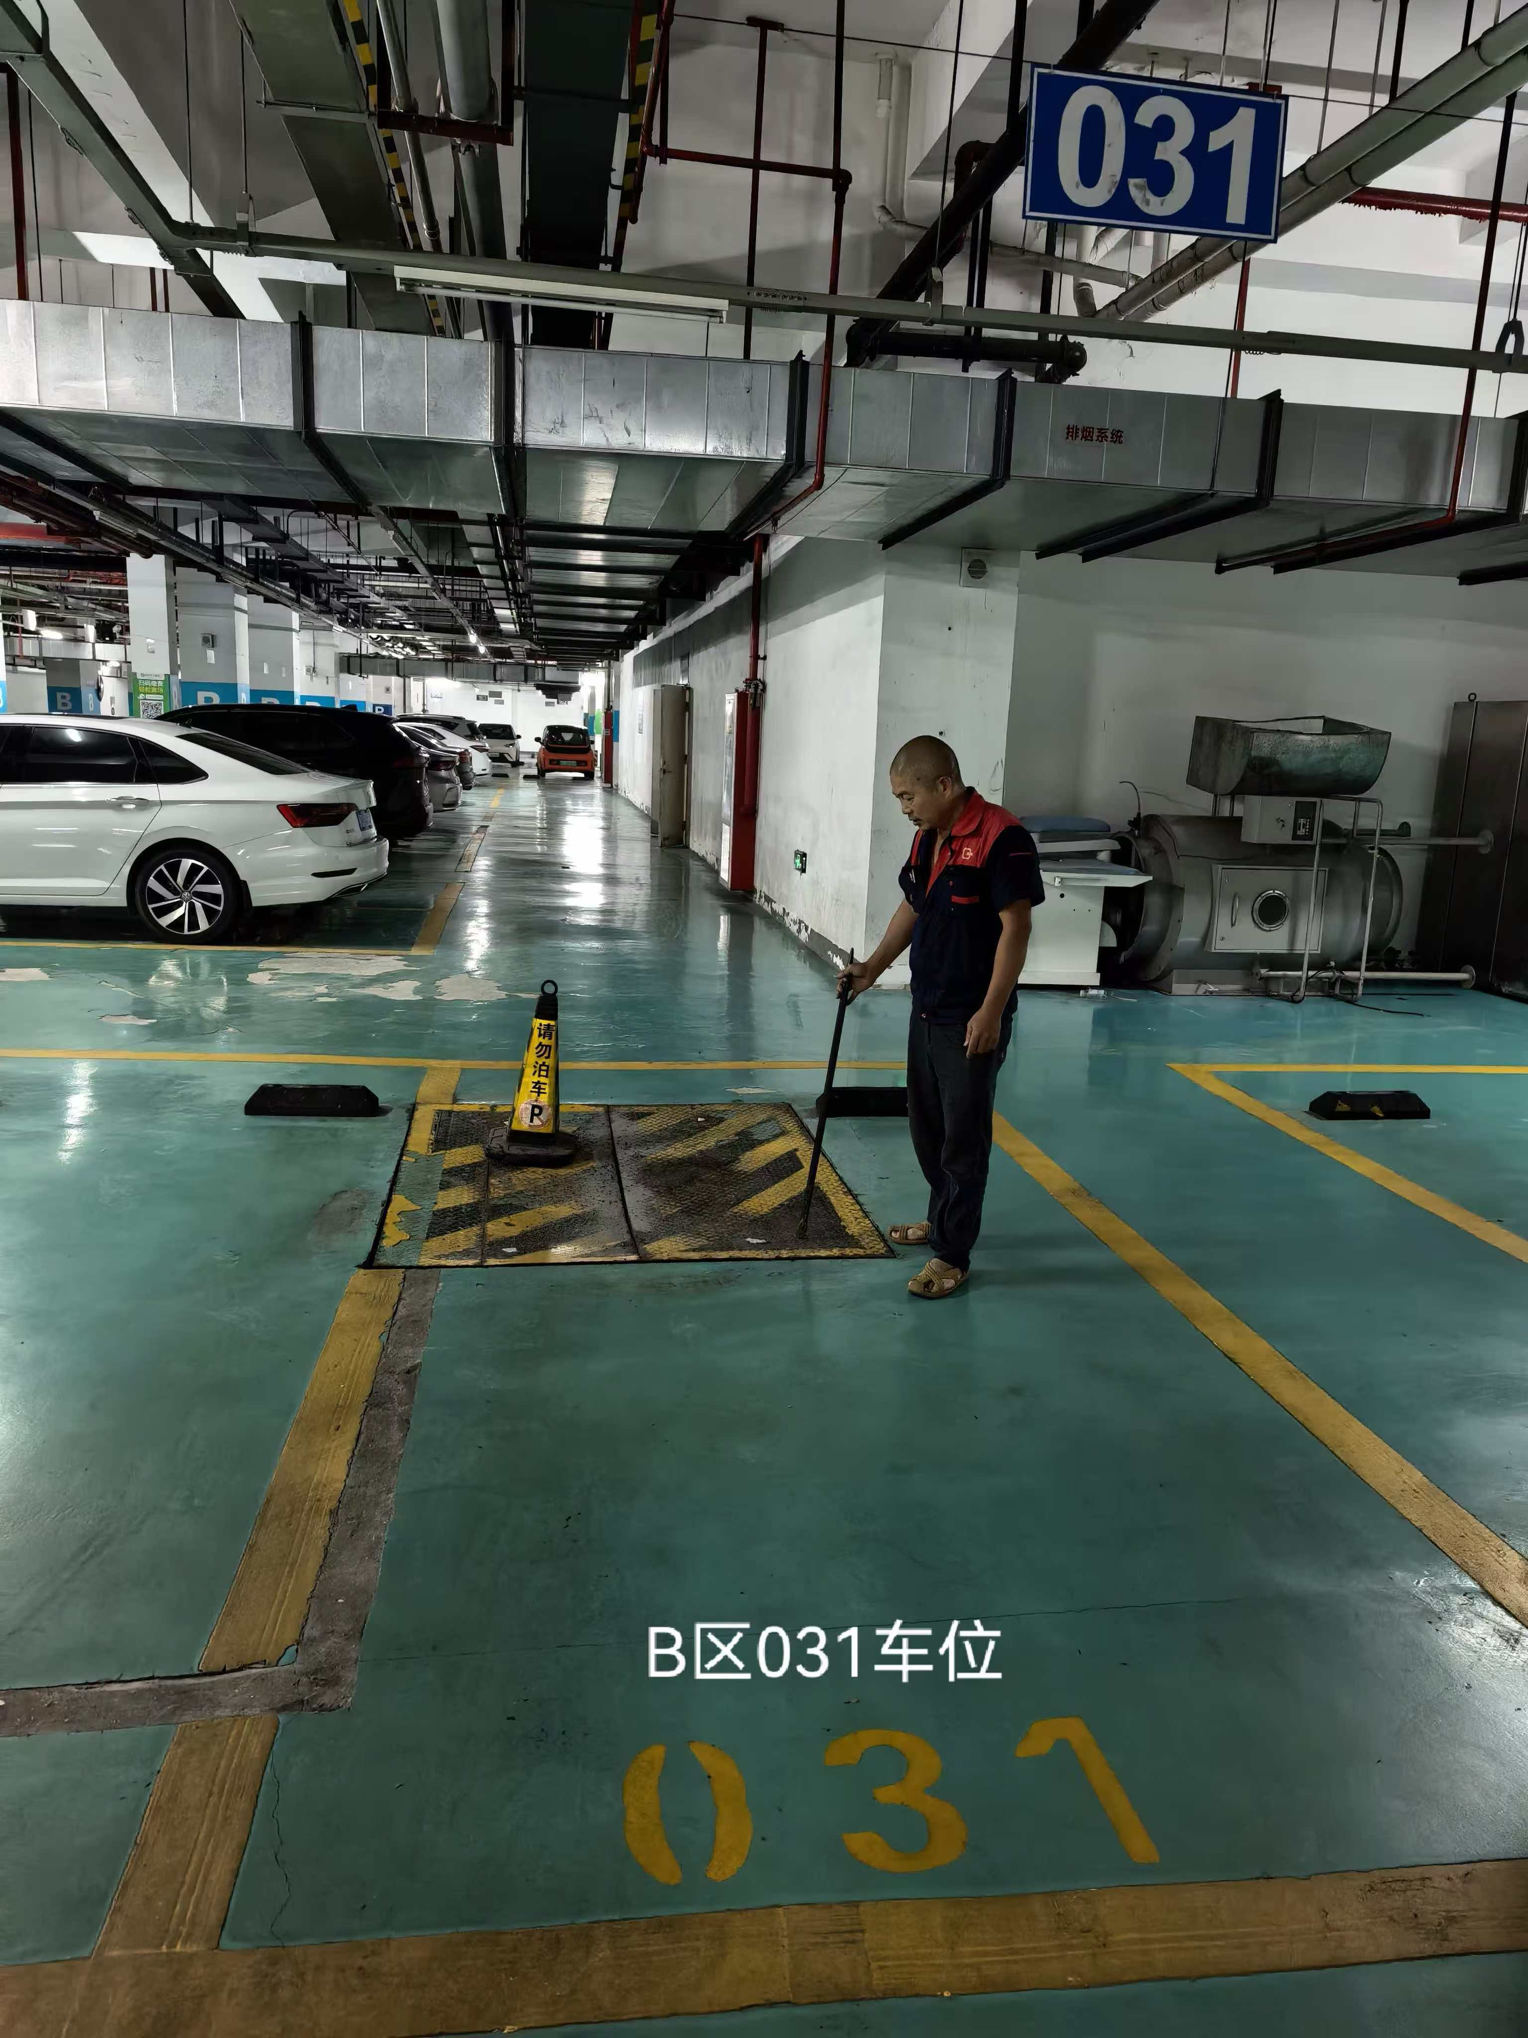
10 | B区37车位 | 套 | 1 | 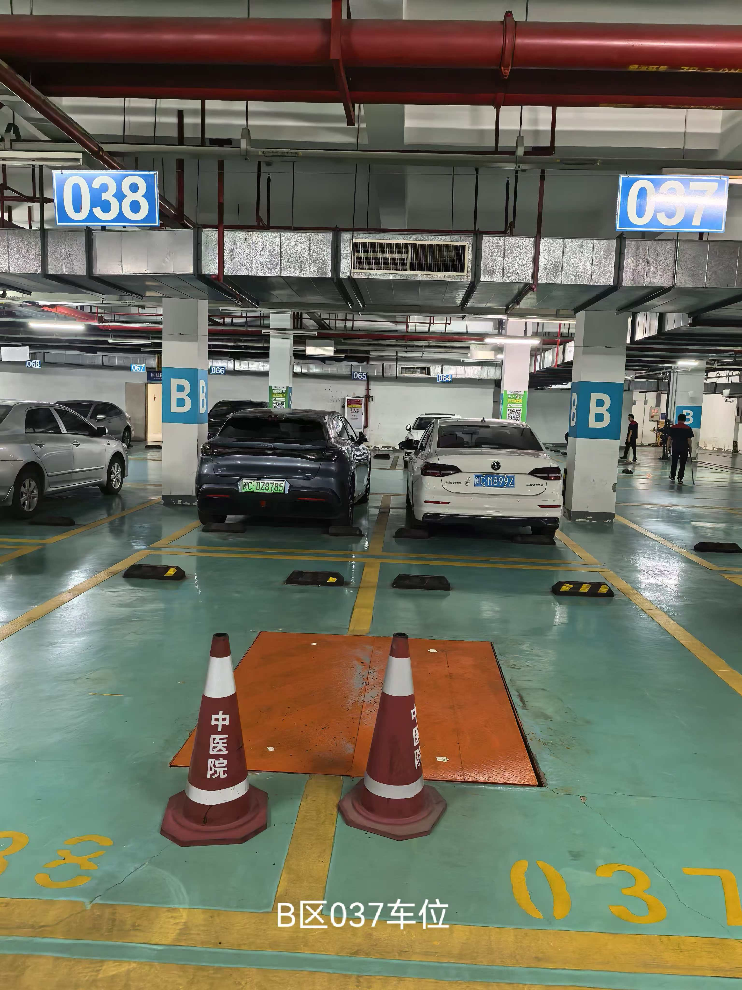
11 | C区118车位 | 套 | 1 | 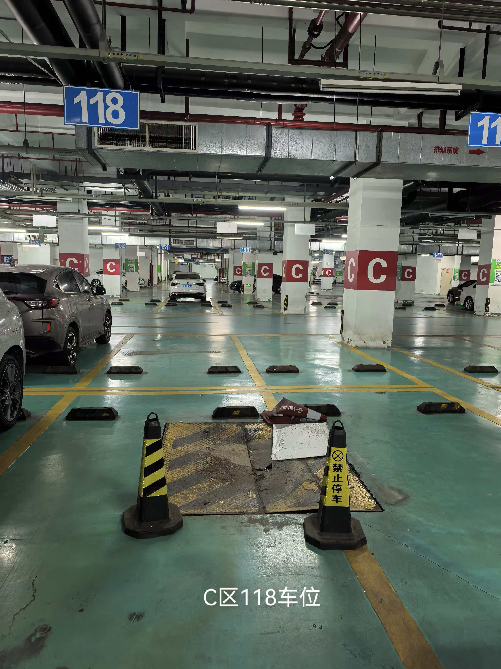
12 | C区243车位 | 套 | 1 | 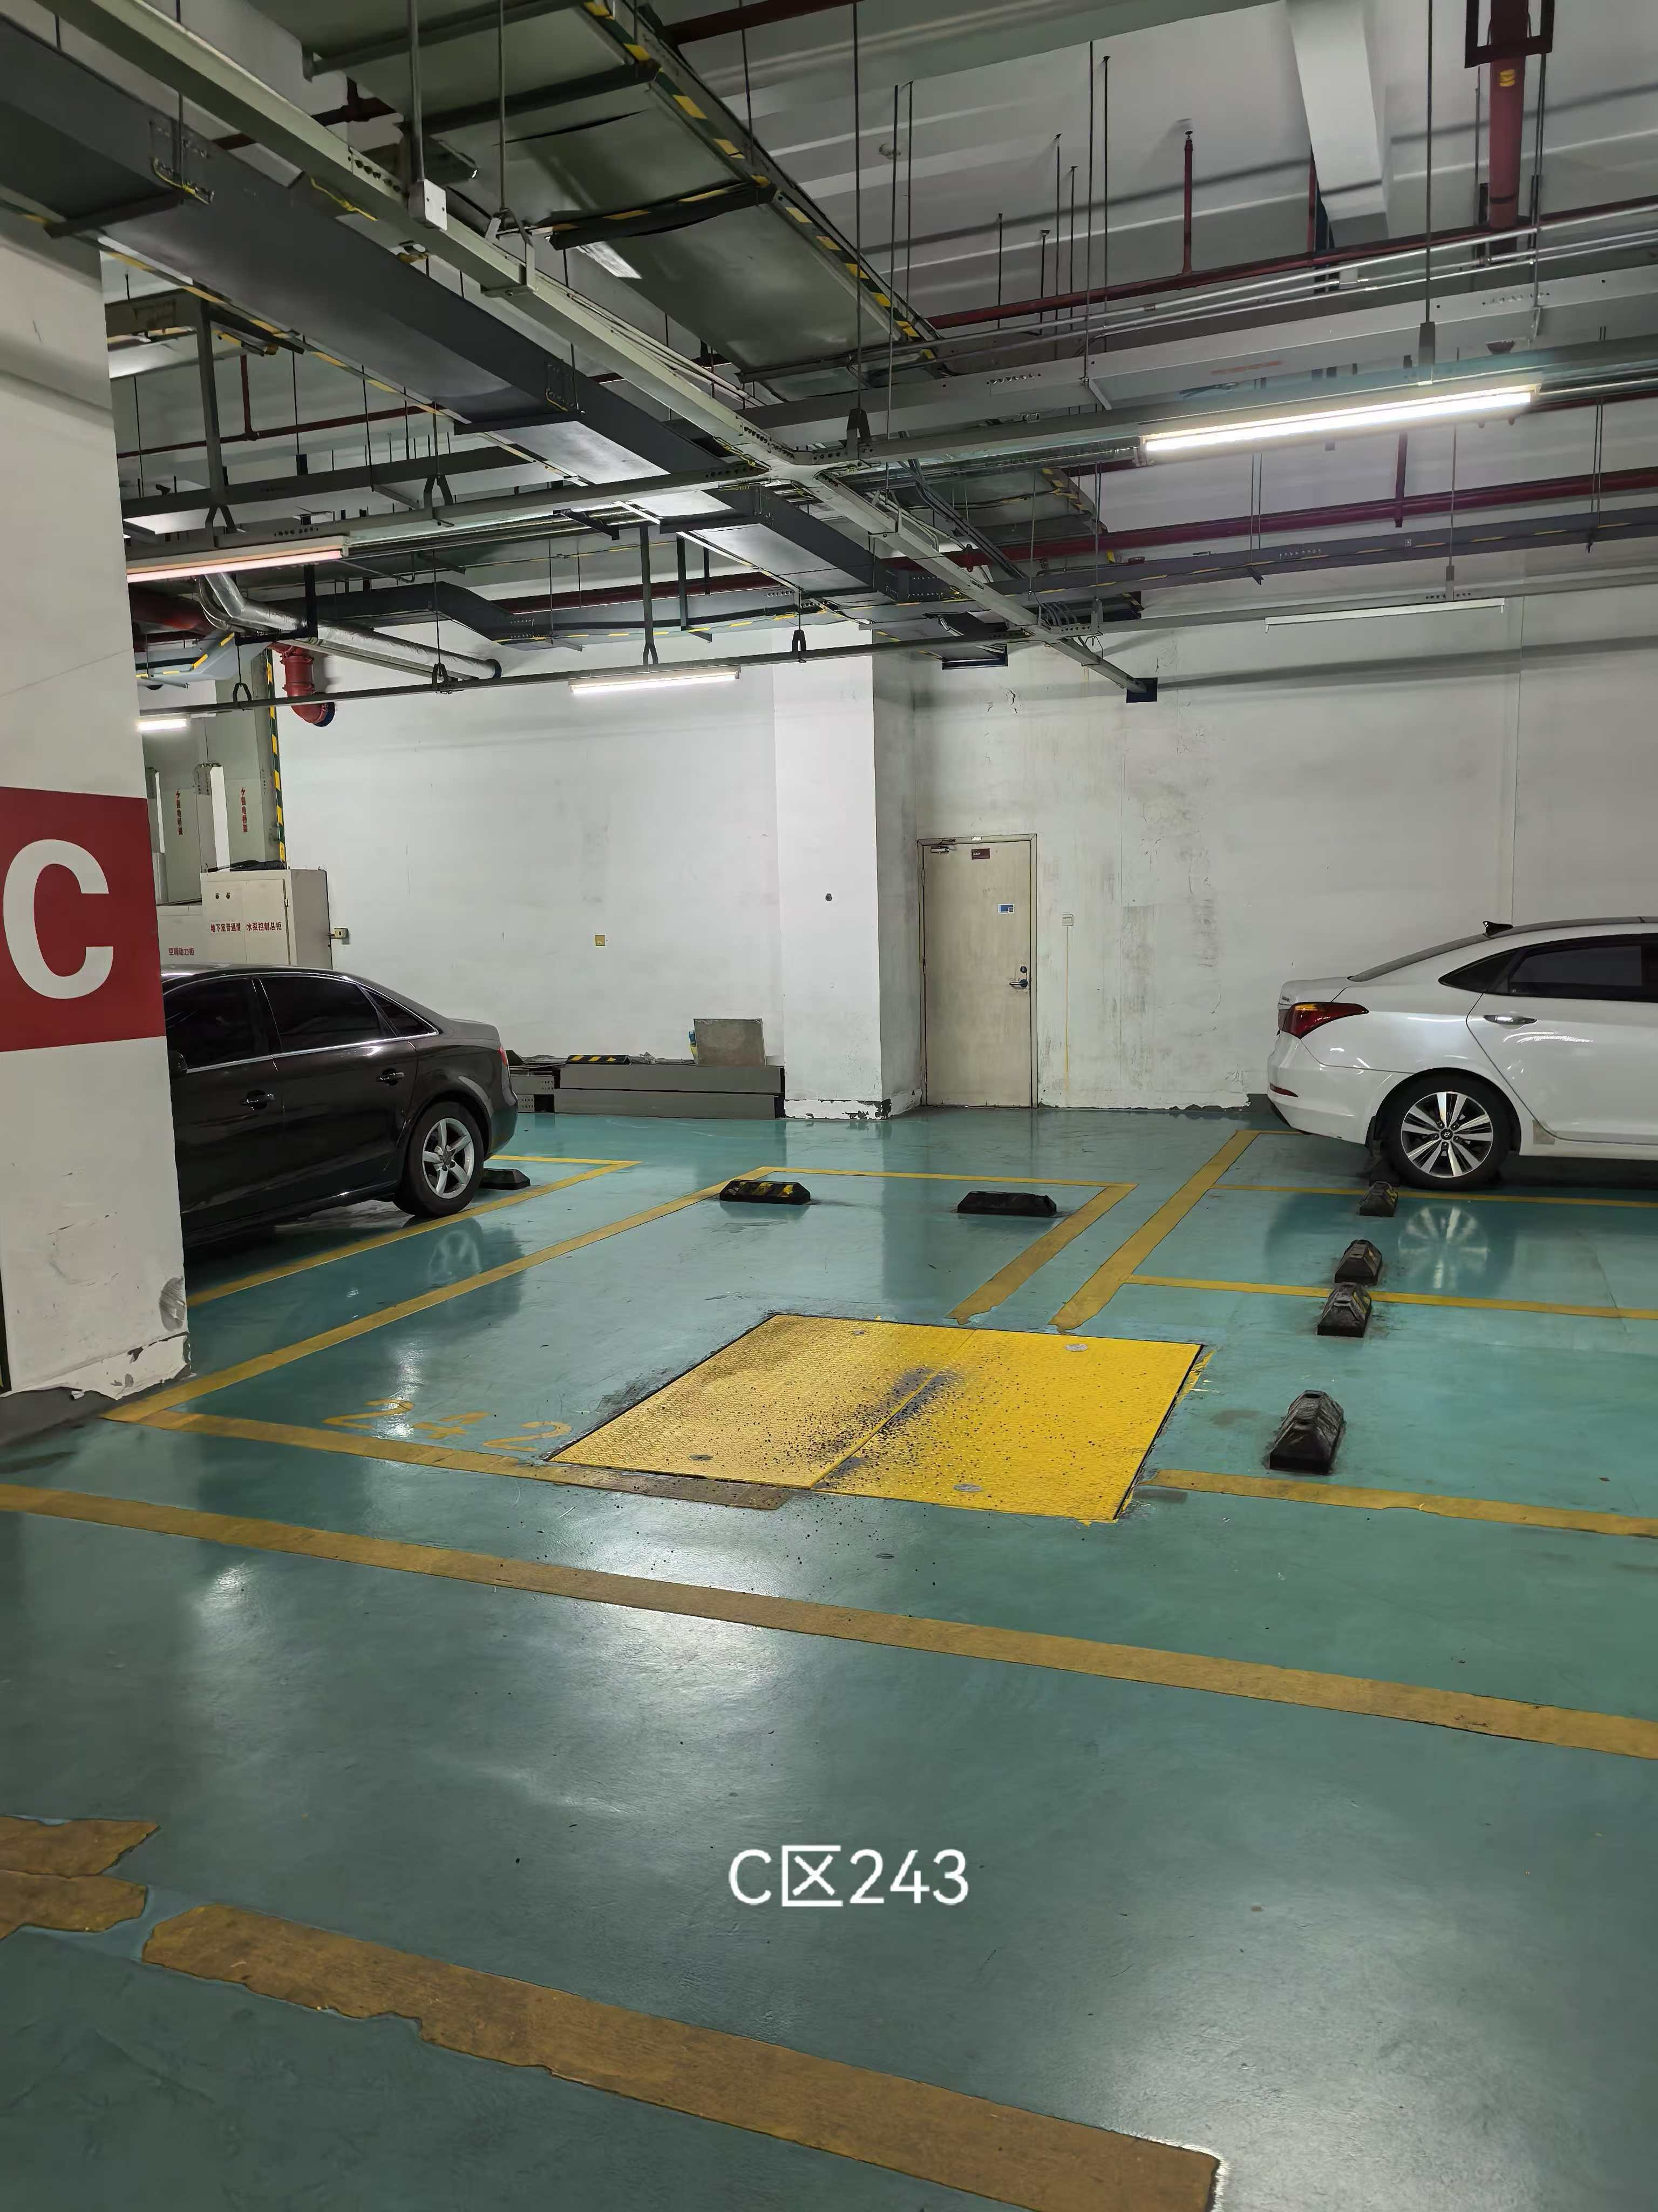
13 | D区228车位 | 套 | 1 | 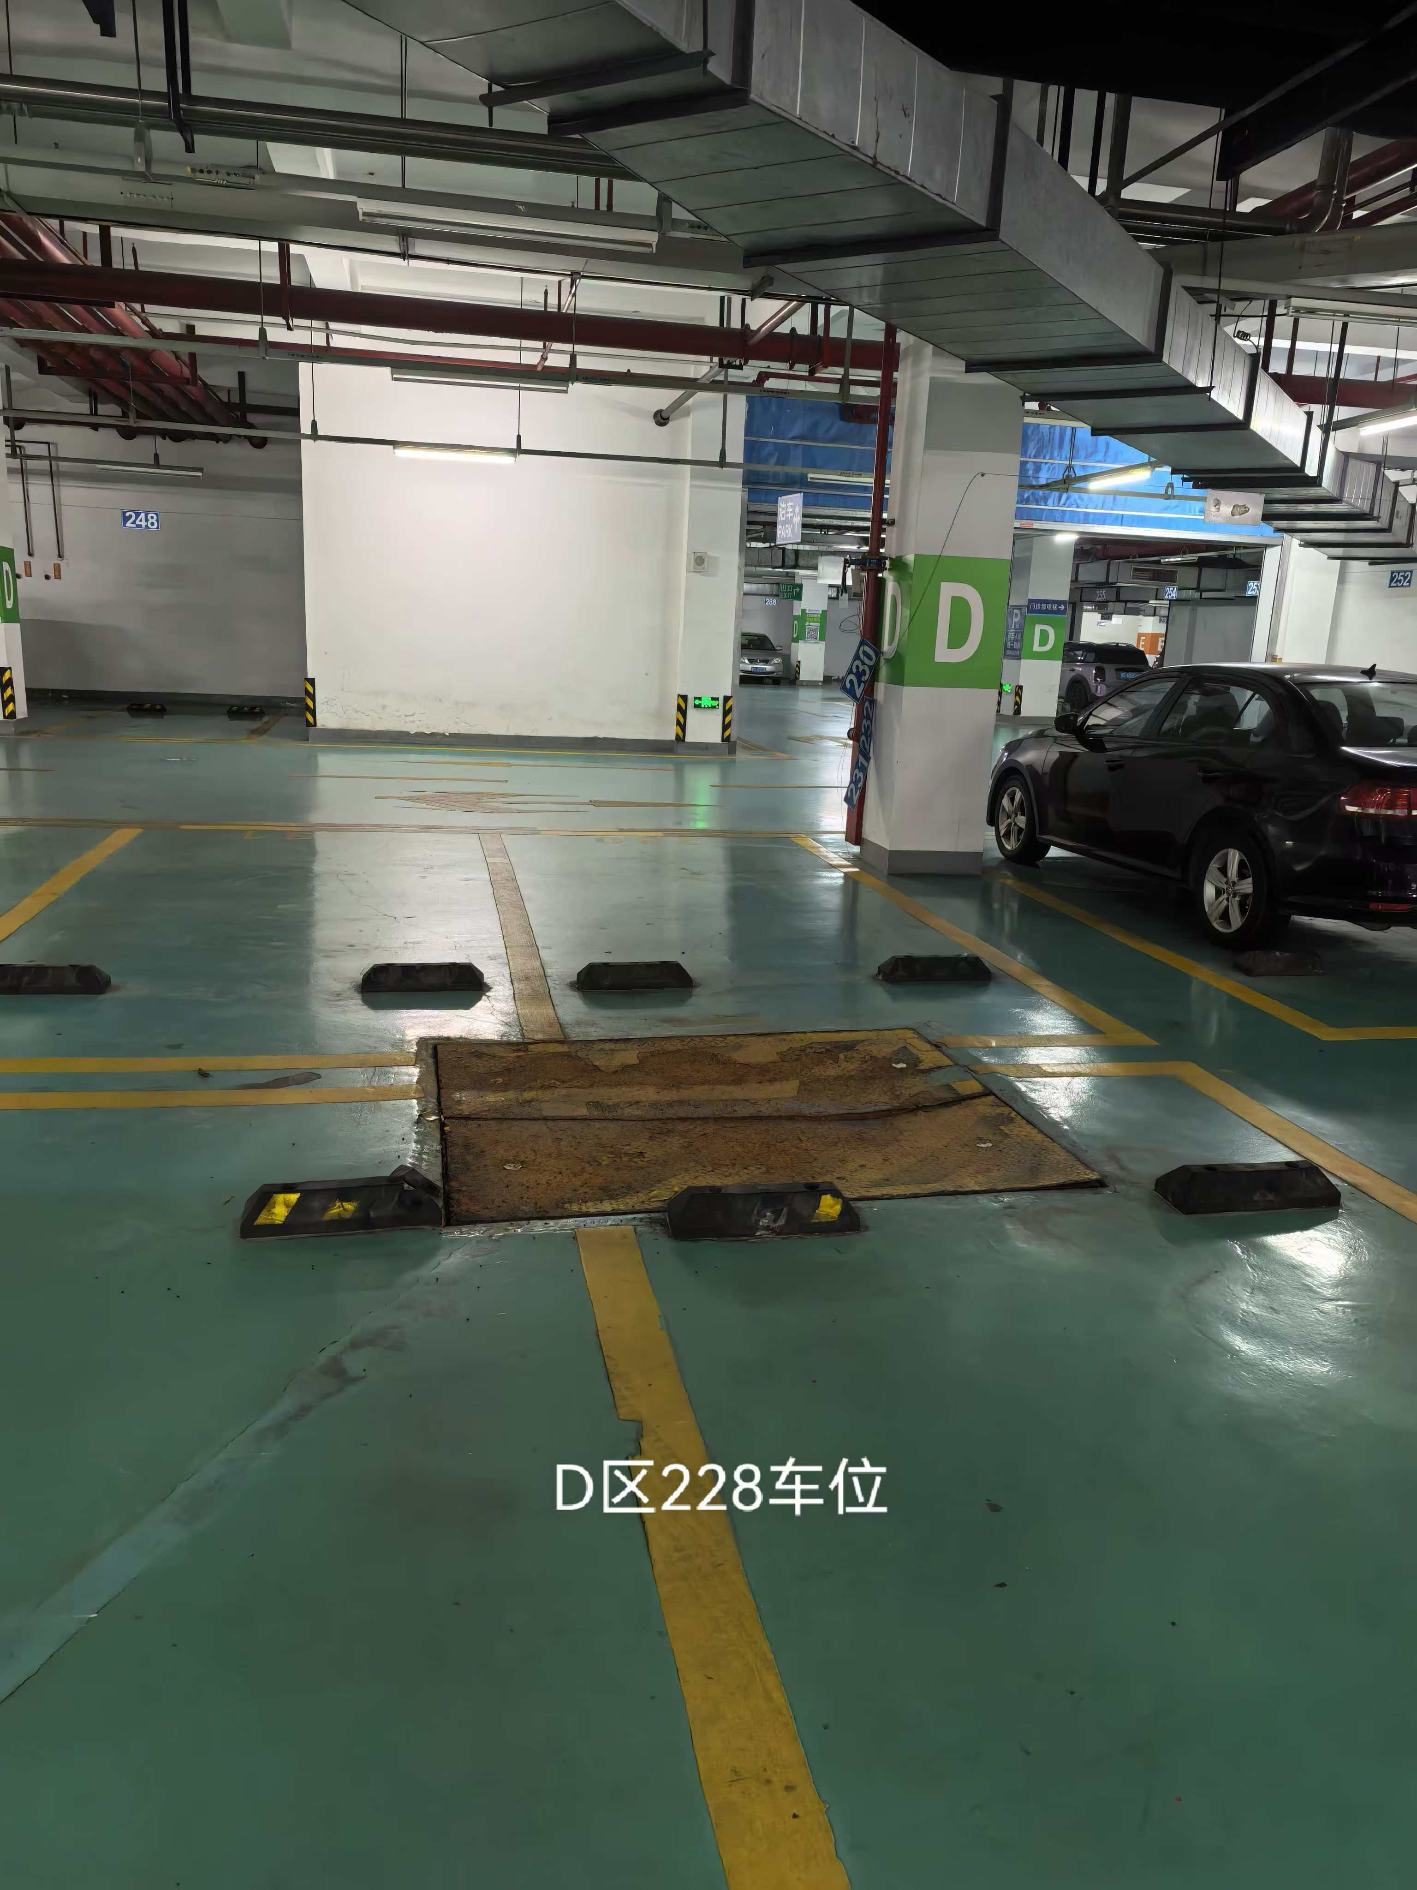
14 | D区入口 | 套 | 1 | 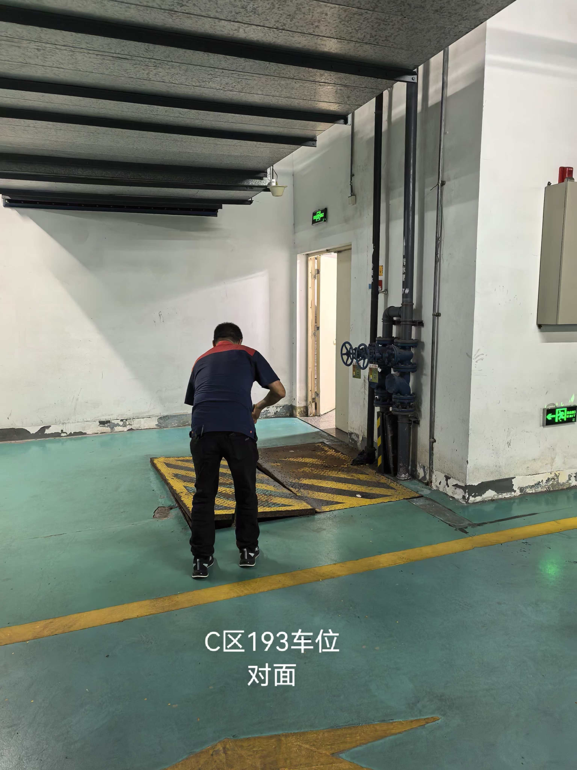 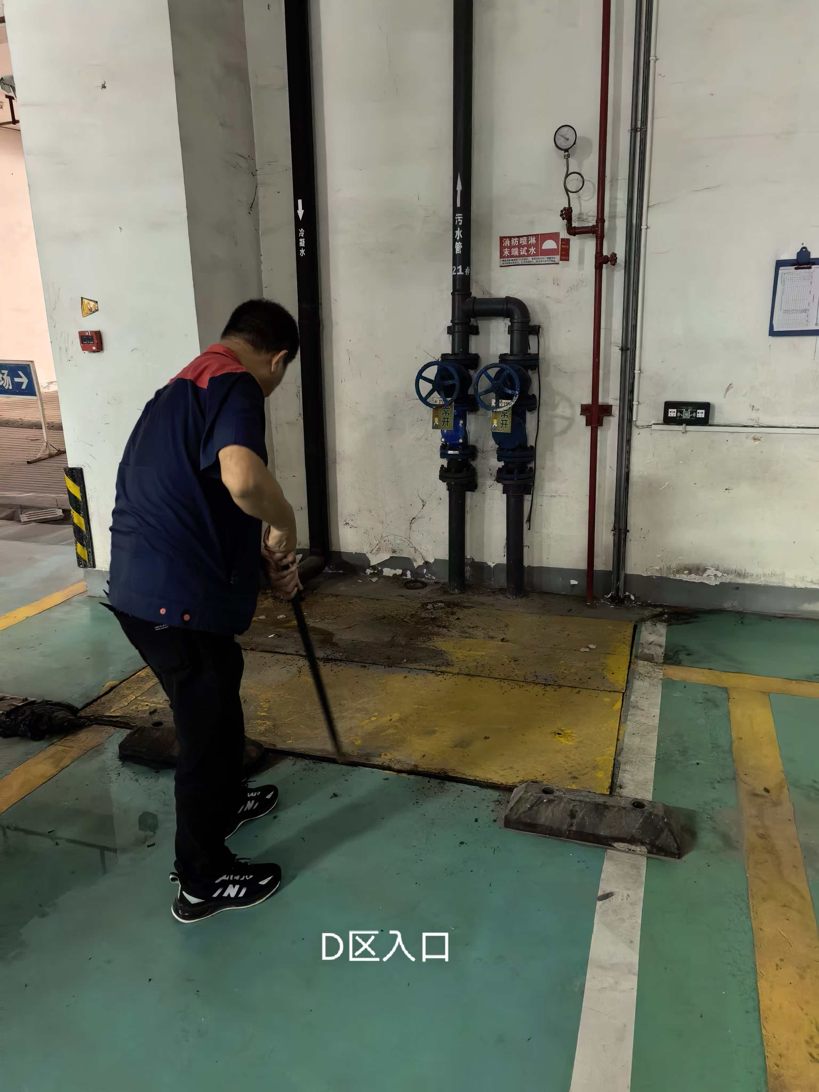
15 | D区448车位 | 套 | 1 |  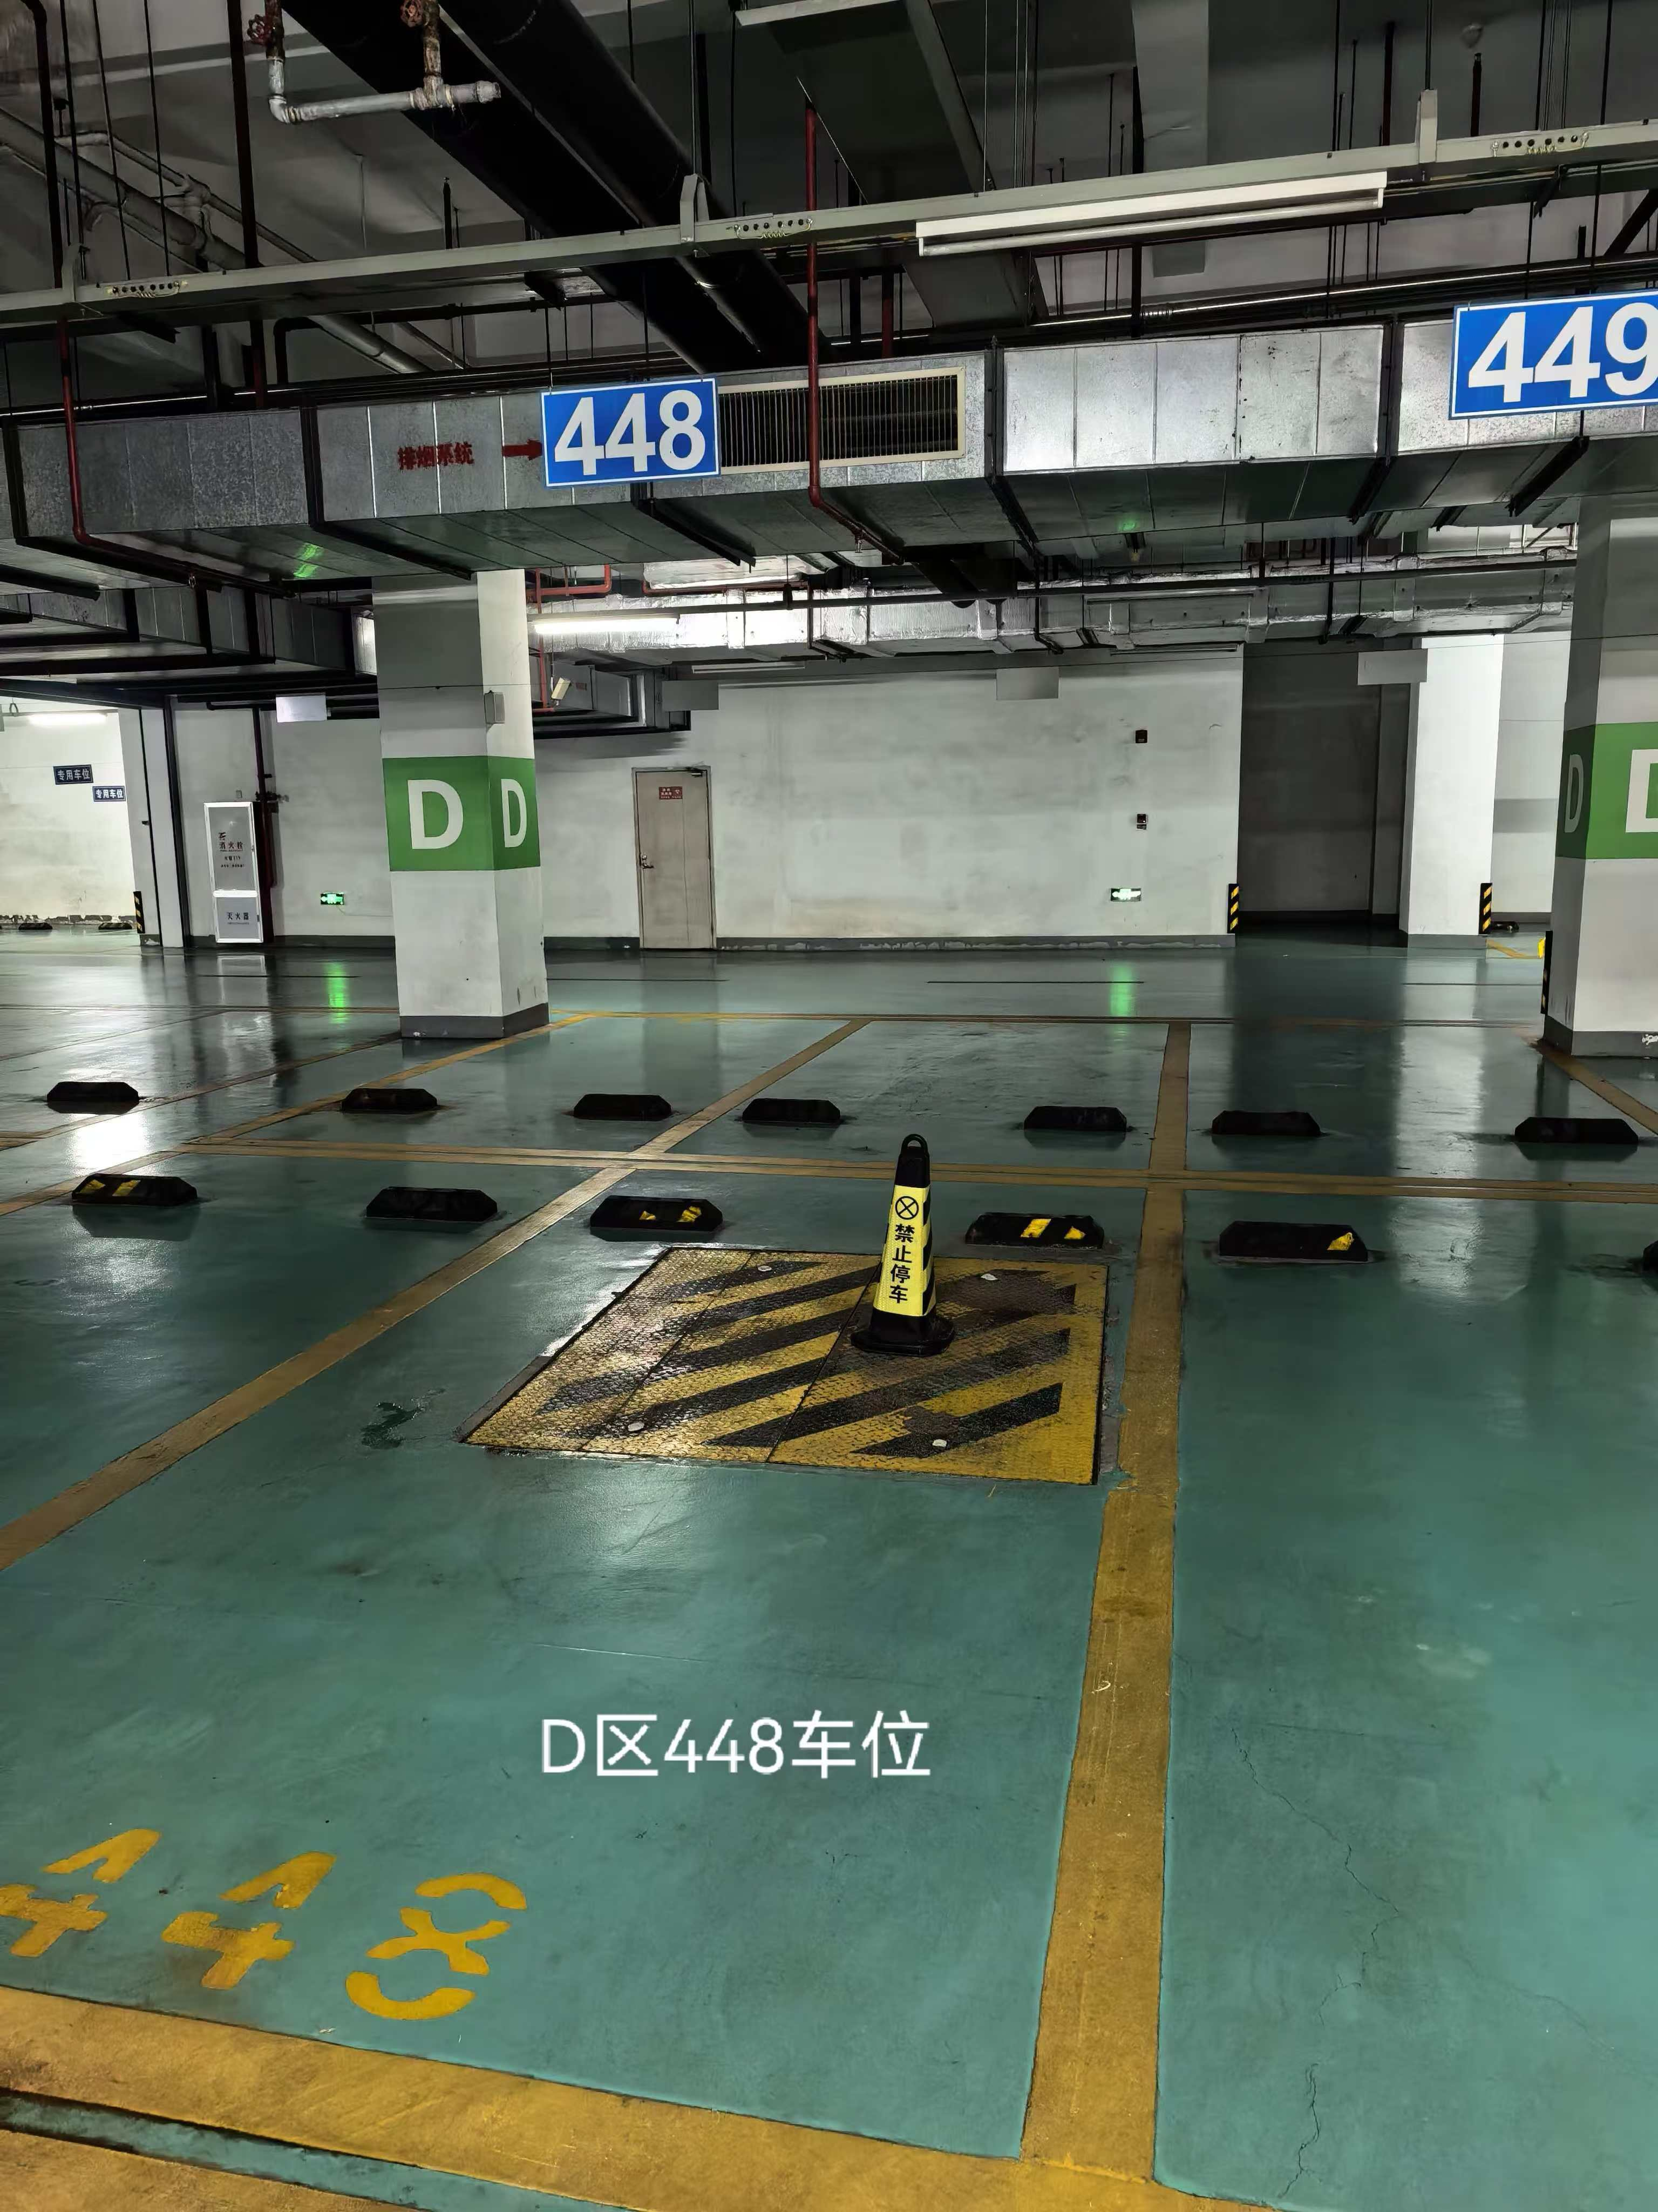
16 | D区442车位 | 套 | 1 | 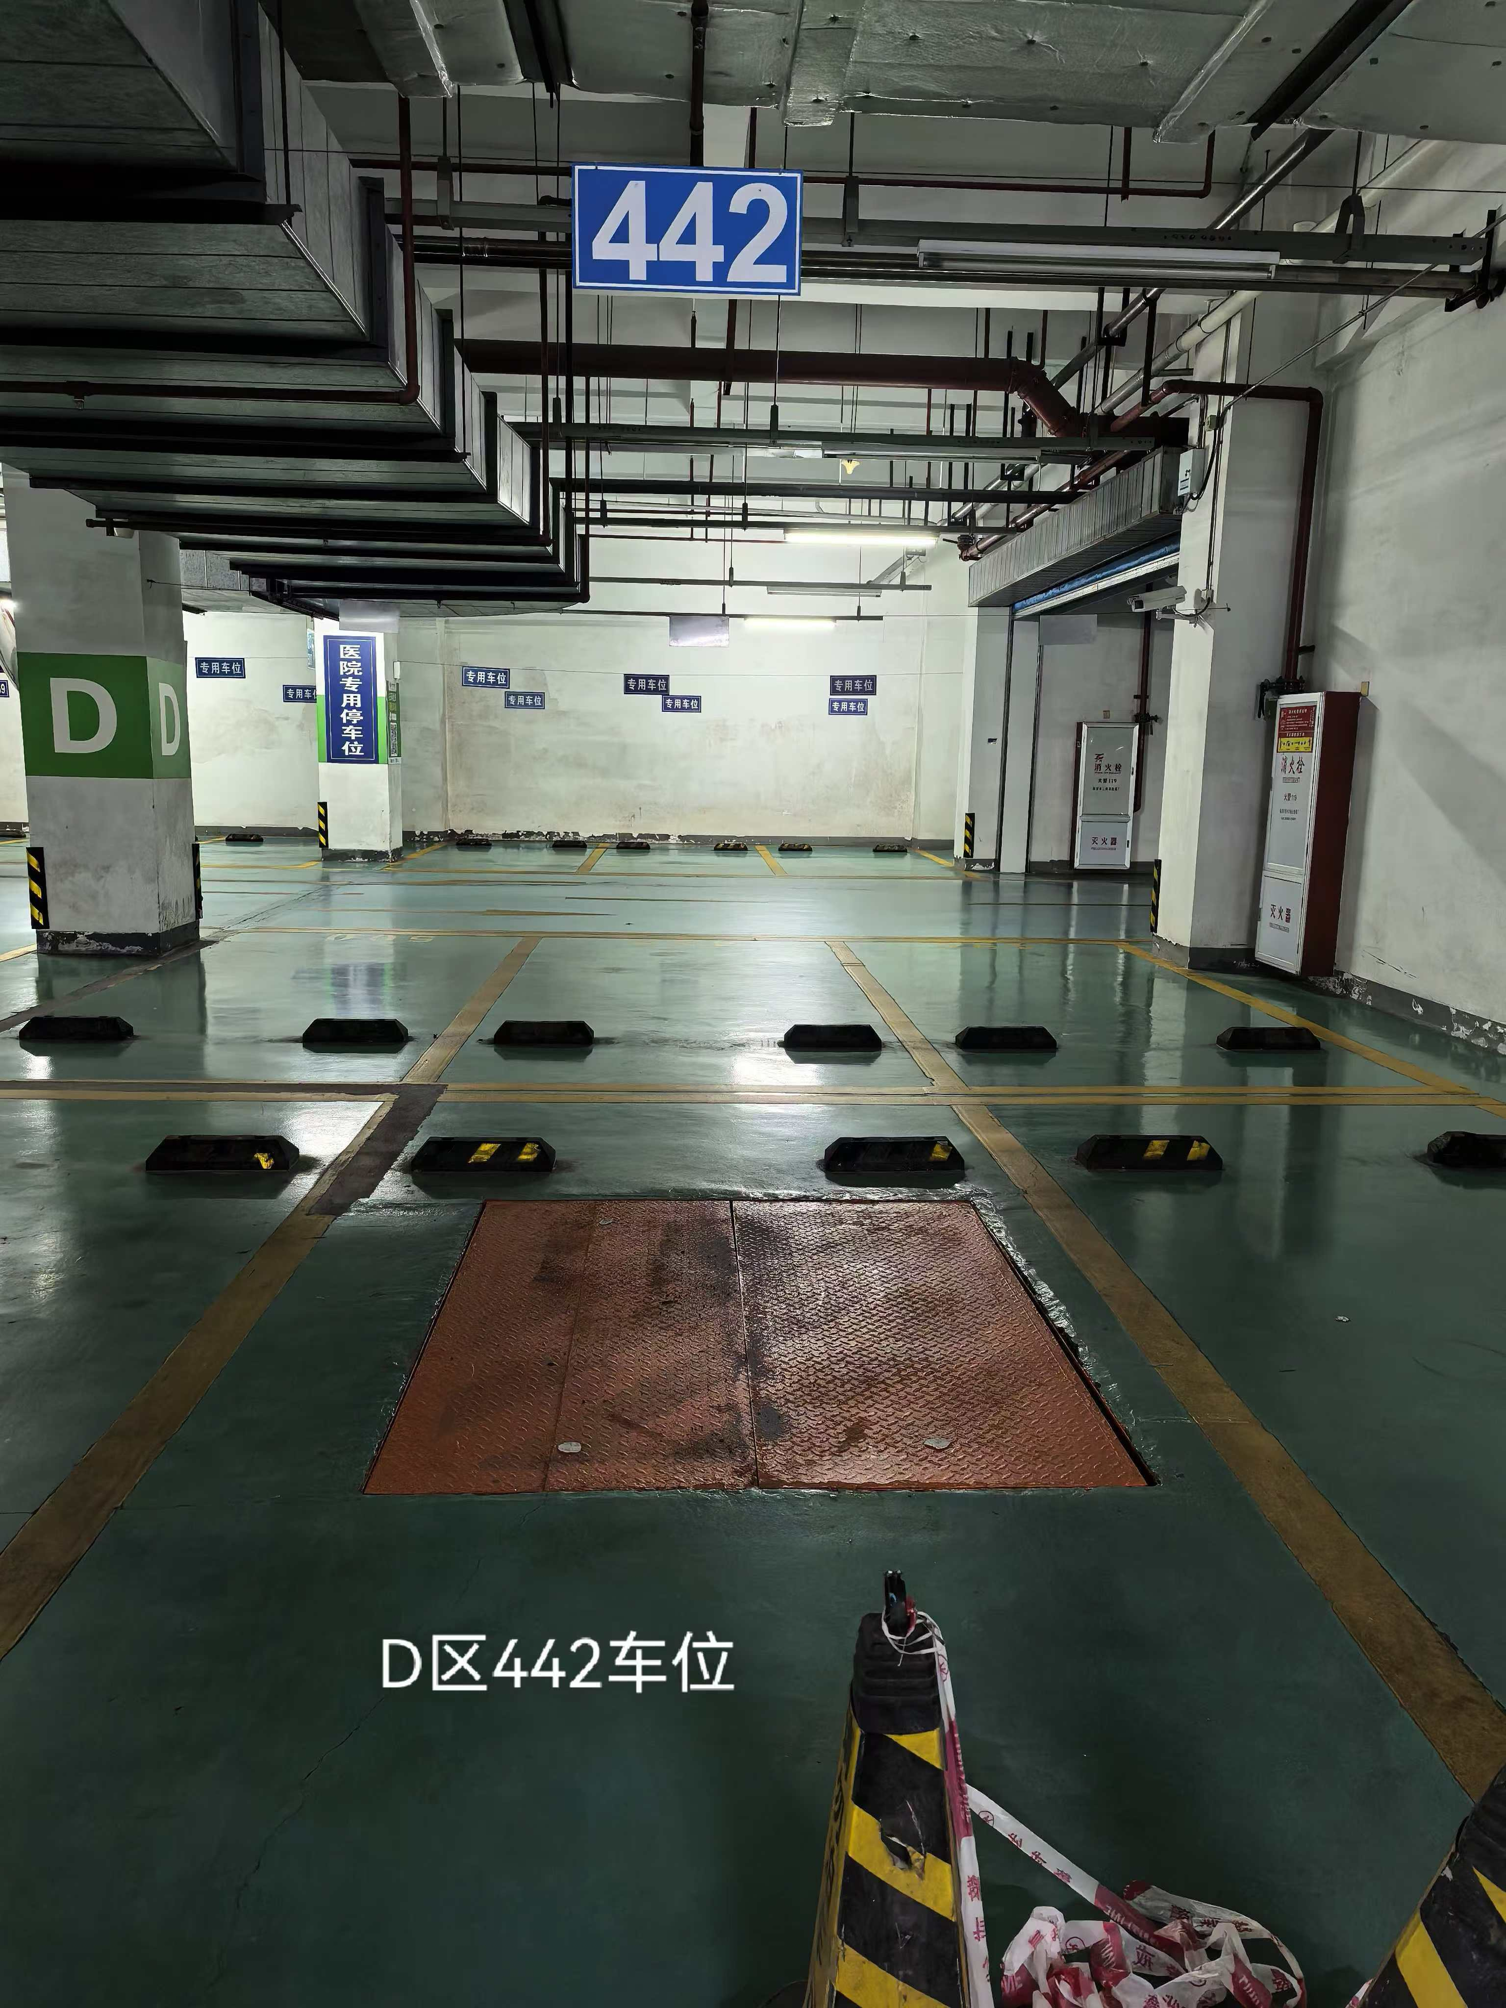
17 | E区389车位 | 套 | 1 |  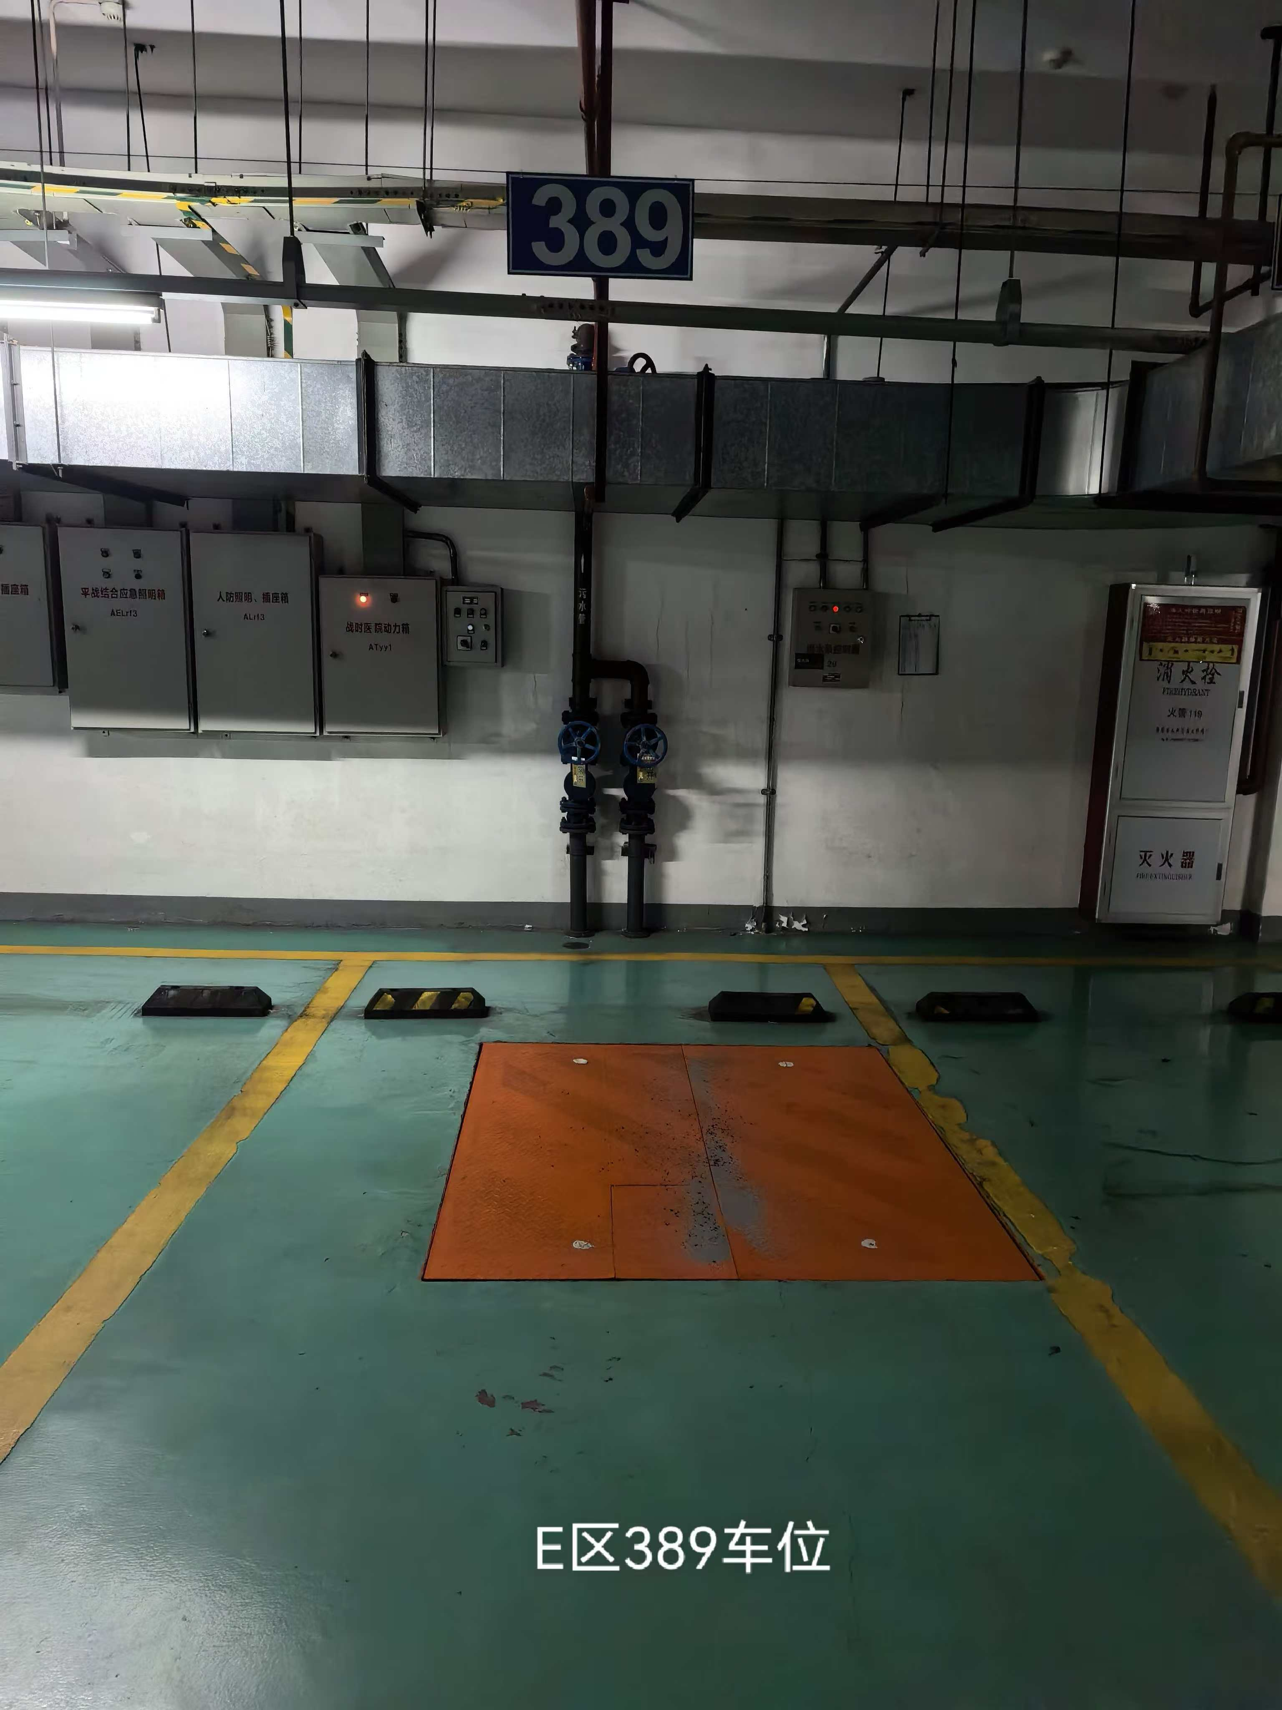
18 | E区324车位 | 套 | 1 | 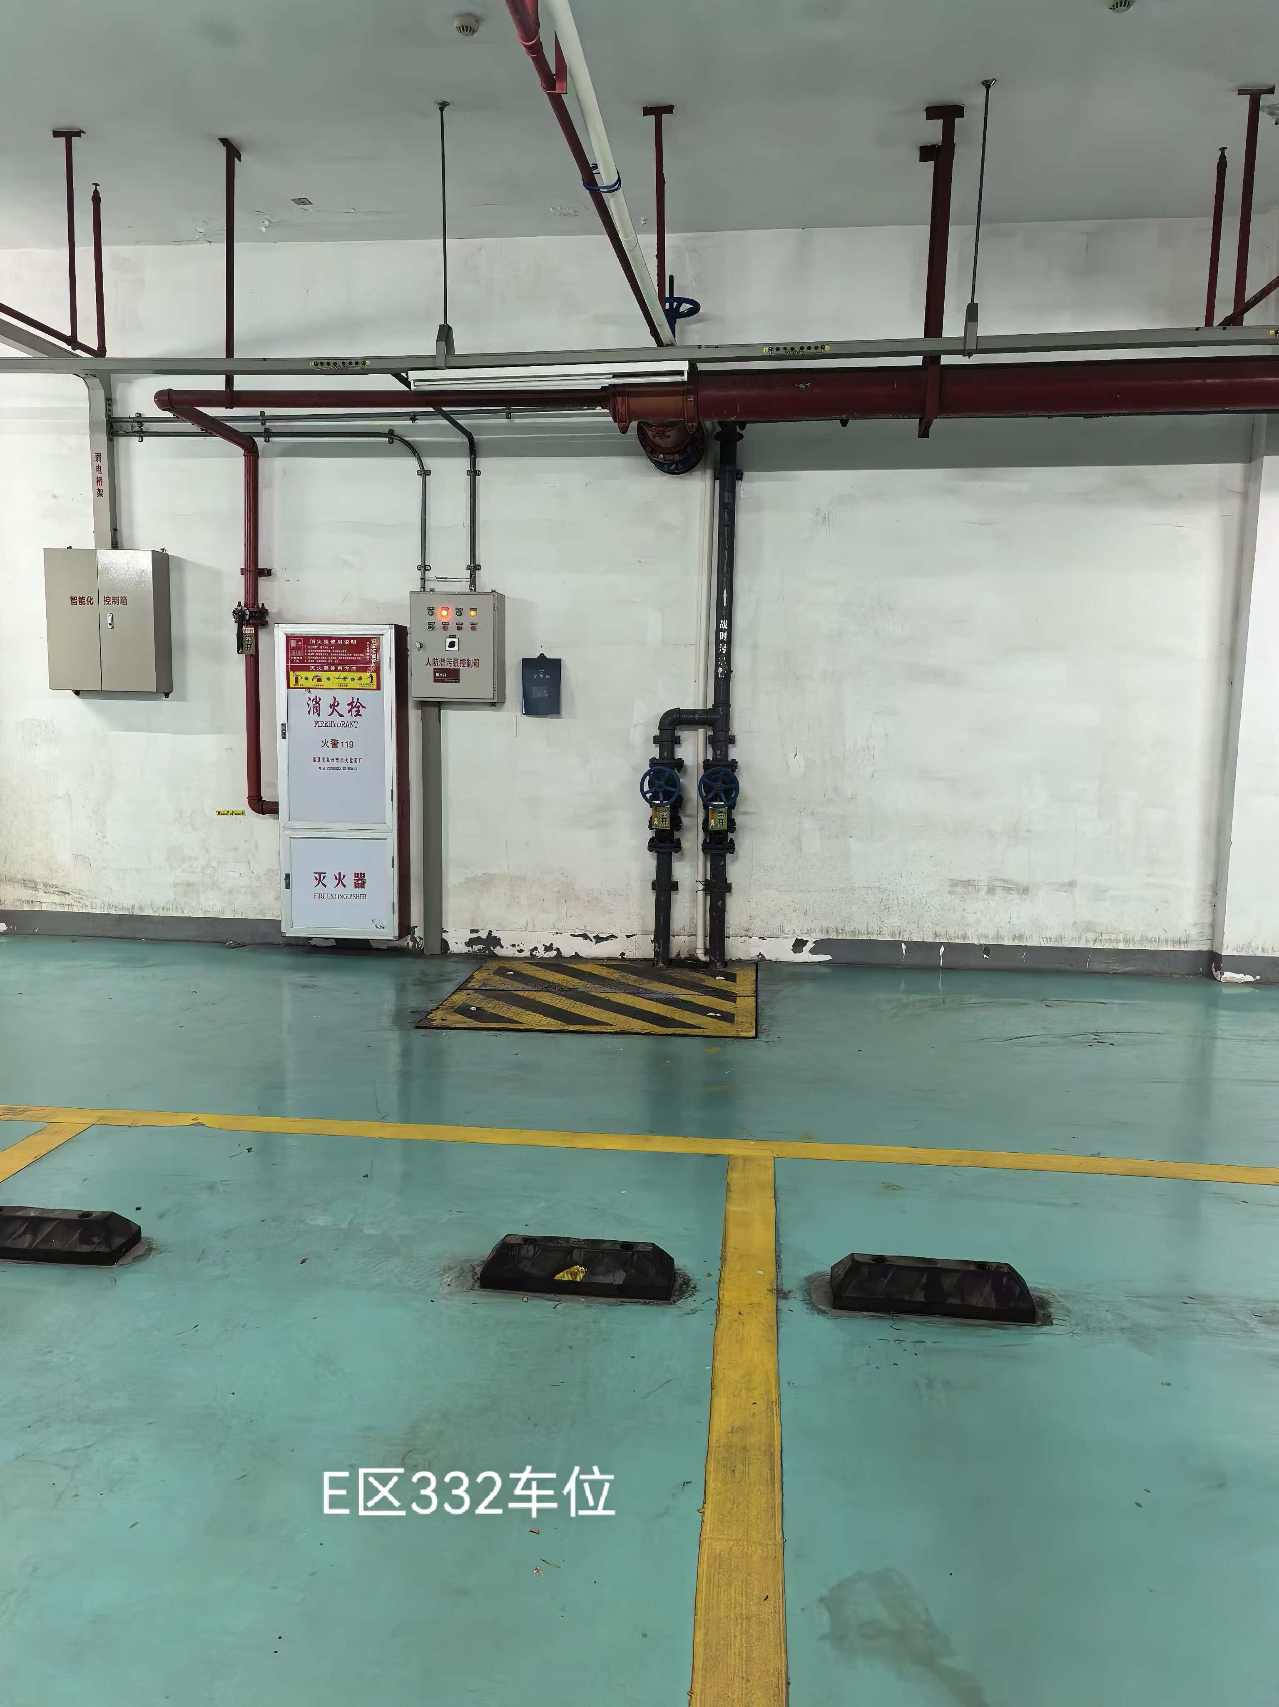 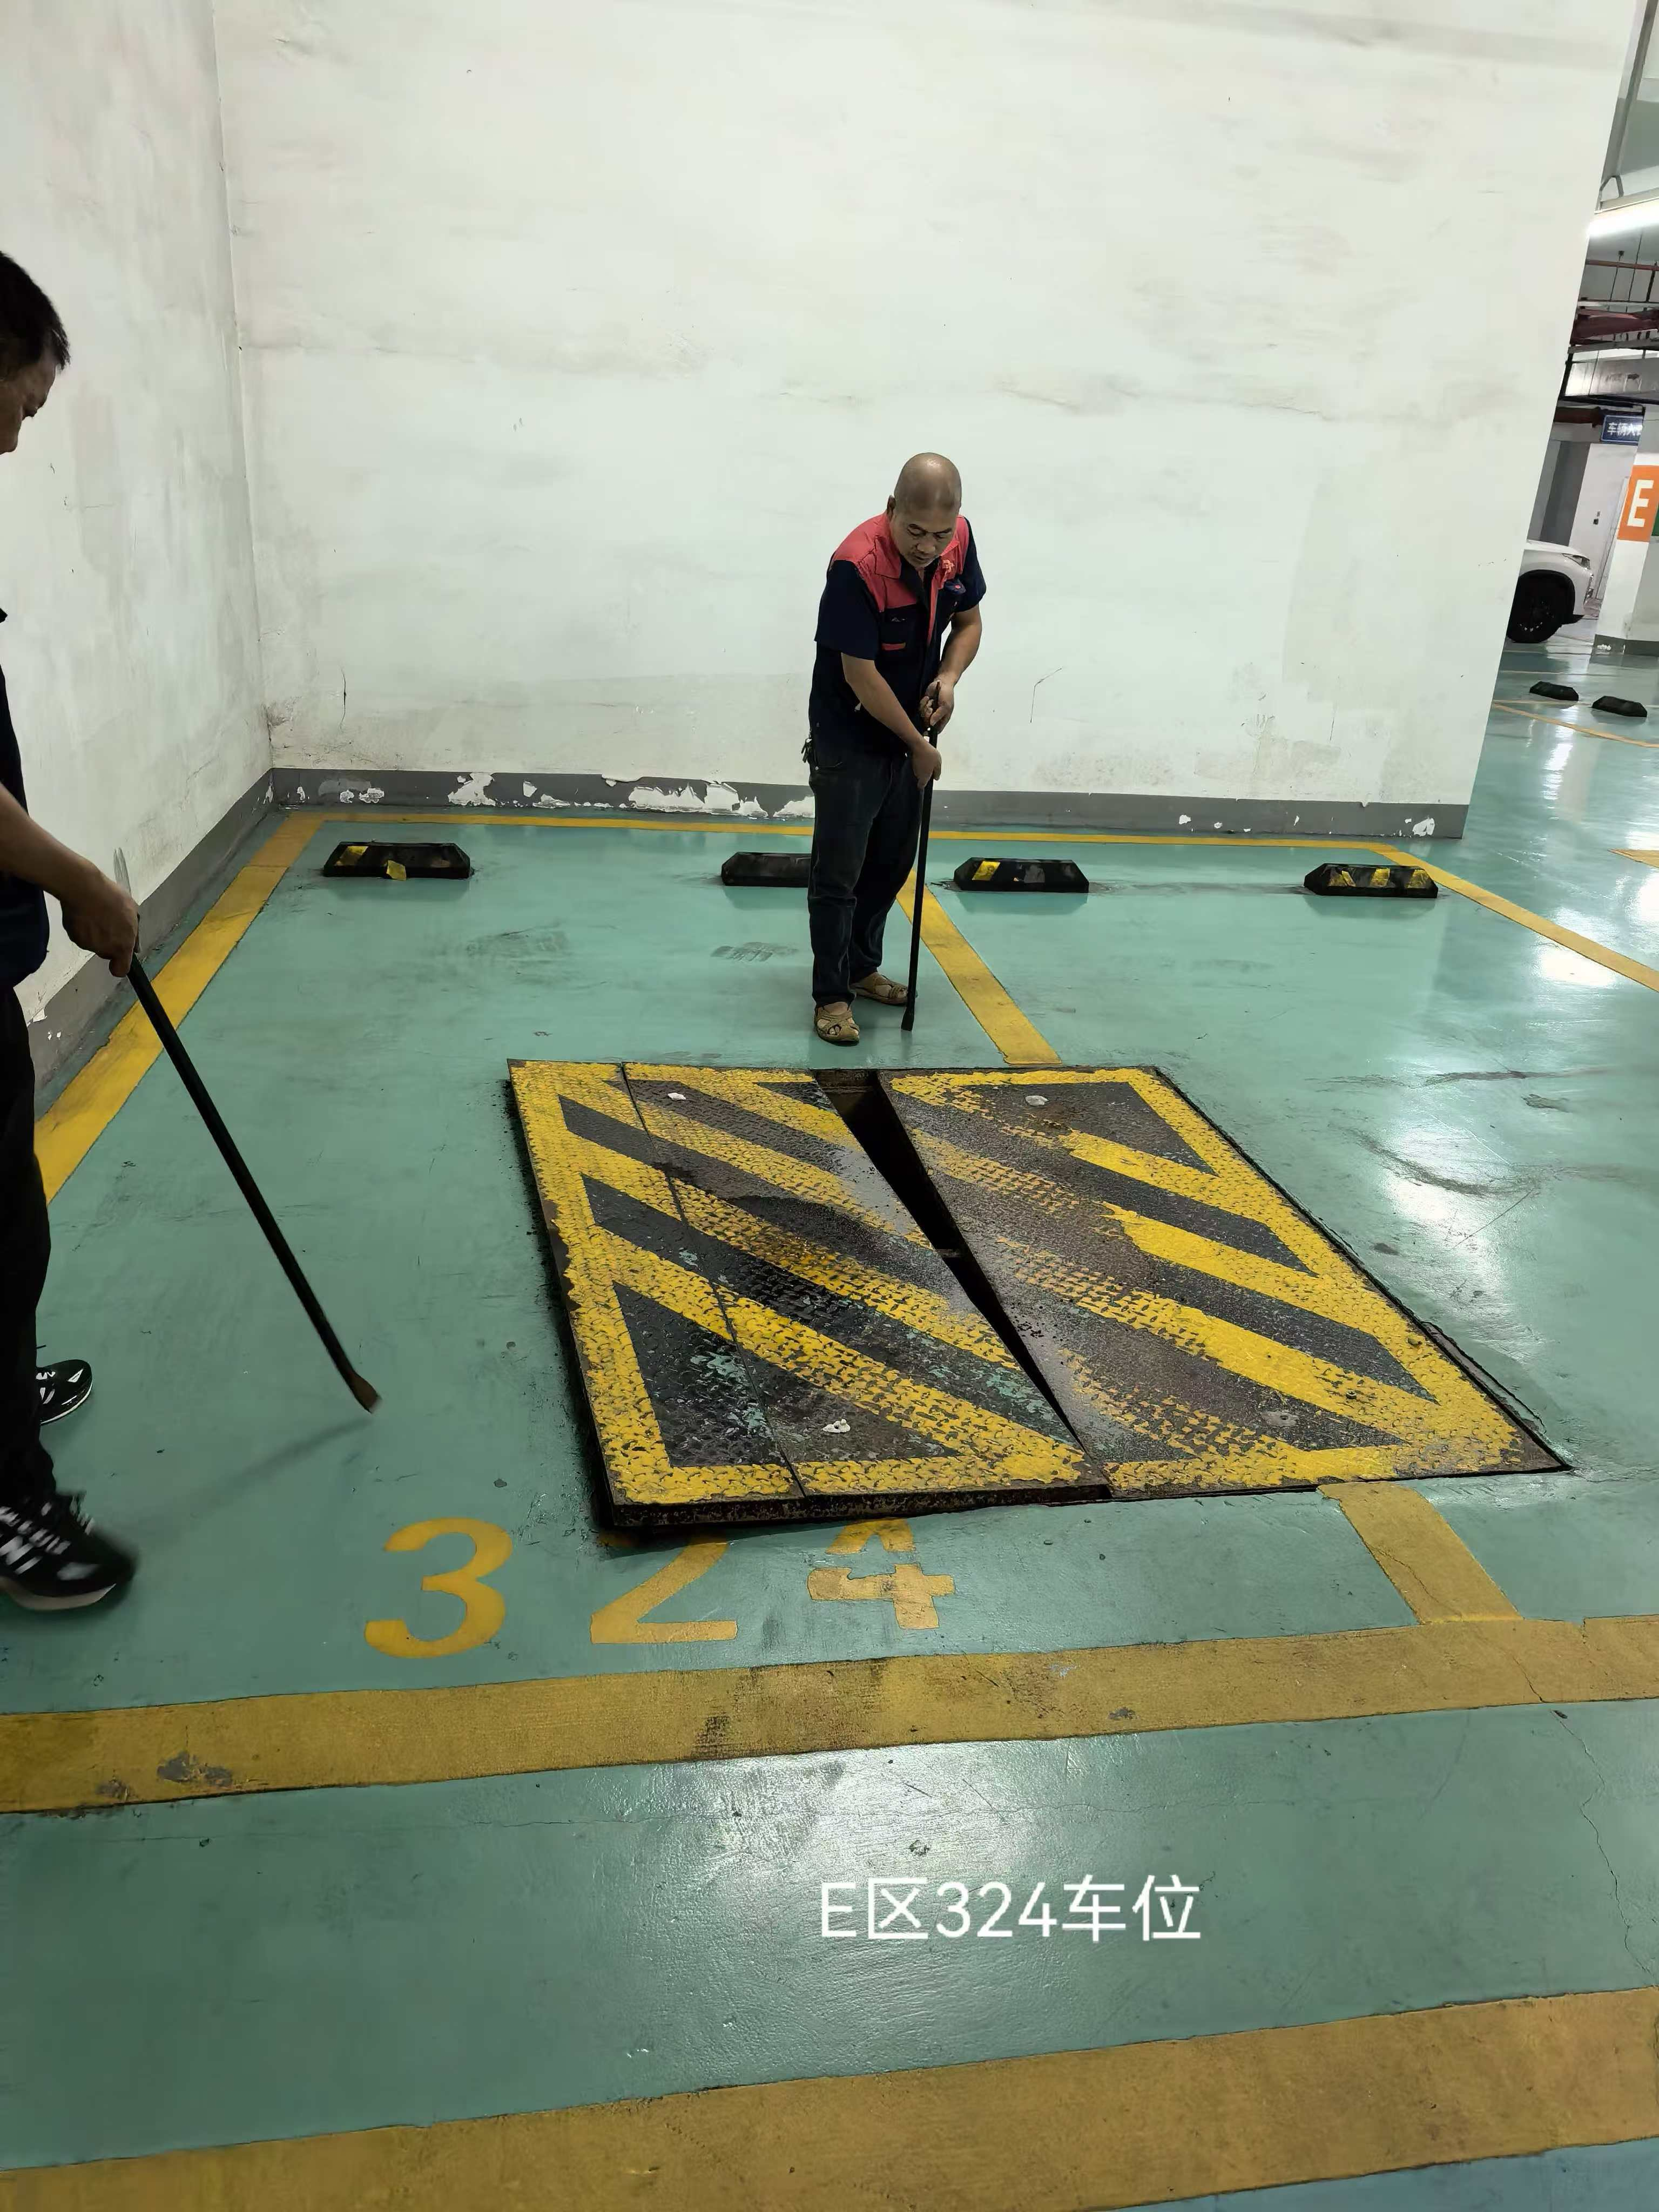
19 | B区173车位 | 套 | 1 | 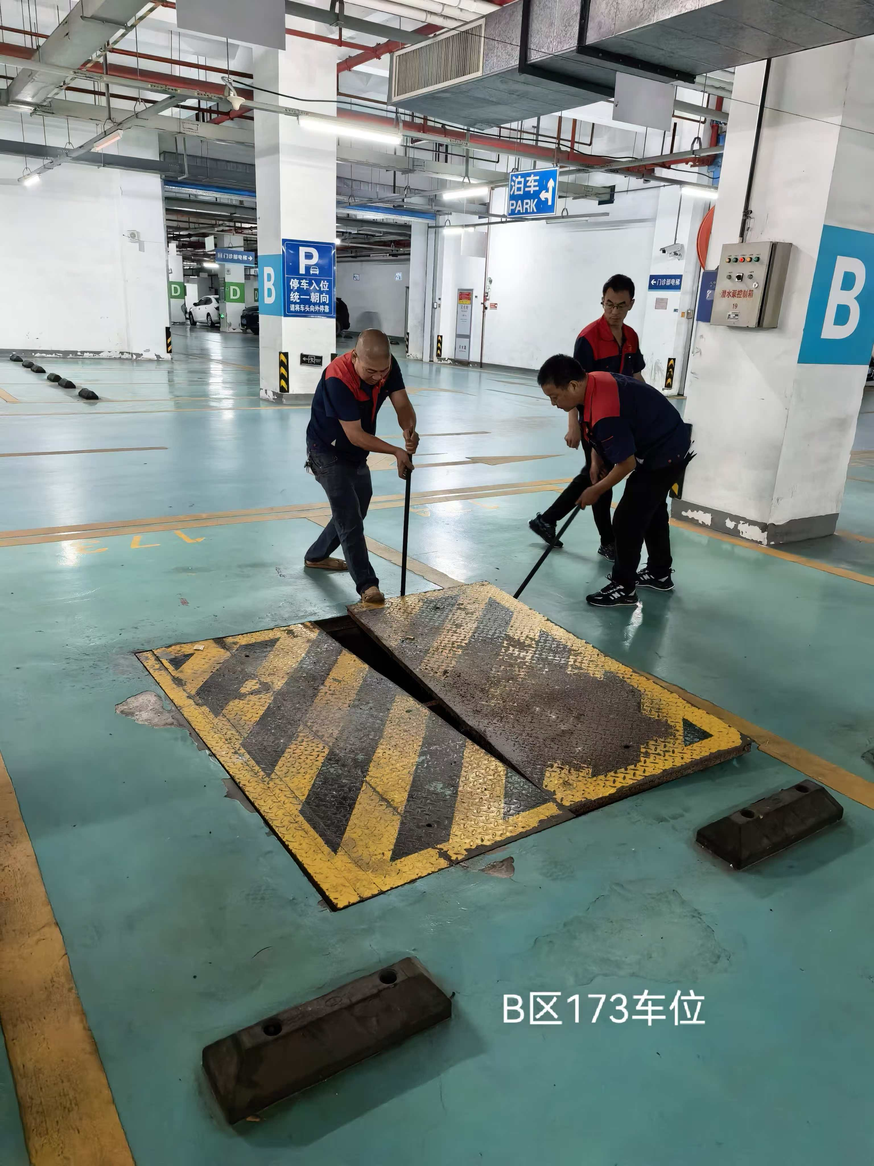
20 | B区48车位 | 套 | 1 | 